Màn tương tác
CÔNG TY TNHH ÁNH NGUYỆT CƯỜNG
VPGD: K137 Đặng Huy Tá - Hòa Minh - Liên Chiểu - Đà nẵng
Tel: 0915.878.525 | Web: anhnguyetcuong.vn | Email: anhnguyetcuong@gmail.com
BÁO GIÁ MÀN HÌNH TƯƠNG TÁC VÀ HỌP TRỰC TUYẾN
STT | Model | Kích thước | Giá Bán Lẻ | Ảnh | Thông số cơ bản | Tình trạng
1 | SH-D8B65RB/EL | 65-inch 4K Interactive Display | Liên hệ | 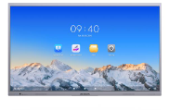 | "Màn hình UHD 4K có độ phân giải 3840 × 2160. Thiết kế chống chói đảm bảo tương tác mượt mà. Hệ thống kép Android và Windows (tùy chọn) tiết kiệm chi phí và dễ sử dụng, phần mềm hội nghị truyền hình được khuyến nghị chạy trên hệ thống Windows. Phản hồi nhanh, điều khiển cảm ứng tối đa 40 điểm và trải nghiệm viết mượt mà. Thiết kế nhiều nút bấm phía trước, thuận tiện cho việc sử dụng trong lớp học." | Đặt hàng
2 | SH-D8B75RB/EL | 75-inch 4K Interactive Display | Liên hệ |  |  | Đặt hàng
3 | SH-D8B86RB/EL | 86-inch 4K Interactive Display | Liên hệ |  |  | Có sẵn
 | Giá đỡ cho Màn hình
4 | SH-D8ABKY2-S | 55-65-75" Conference Flat Panel Brackets | Liên hệ |  | Giá đỡ màn hình 55-65-75" | Đặt hàng
5 | SH-D8ABKY2-M | 75-86" Conference Flat Panel Brackets | Liên hệ |  | Giá đỡ màn hình 75-86" | Đặt hàng
6 | DS-D5SC3B-B | Dongle | Liên hệ |  | Hỗ trợ kết nối từ máy tính ra màn hình không đây, đơn giản, nhanh chóng Support Windows/Mac OS. Type-C interface plug-and-play. Support Wi-Fi 2.4G/5G dual frequency. Support up to 4K resolution. Support reverse control by Windows/Mac. Add NFC module to support NFC screen mirroring with Android phones. Support indirectly charge for laptops. Support quick screen mirroring on Hikvision Interactive Flat Panel. | Có sẵn
7 | SH-SUVC-X12 | Portable Conference Camera | Liên hệ |  | "Độ phân giải 1080P, Góc rộng 120°, Mảng 4 Mic, Loa HD, Giảm tiếng ồn thông minh, Giảm tiếng vang Dành cho phòng họp vừa và nhỏ (3~8 người tham gia)" | Đặt hàng
8 | SH-SUVC-X28 | Smart Conference Camera | Liên hệ |  | Thiết kế tất cả trong một, độ phân giải 4k, góc rộng 120°, 8 micrô và loa HD tích hợp, hỗ trợ theo dõi và loa tự động, Cắm và phát qua USB, màn trập riêng tư tích hợp Dành cho phòng họp cỡ vừa và lớn (6~16 người tham gia) | Đặt hàng

Ghi chú:
Giá trên đã bao gồm các loại thuế nhập khẩu và thuế VAT
Giá trên không bao gồm chi phí lắp đặt, vận chuyển
Bảo hành một đổi một trong vòng 24 tháng kể từ ngày giao hàng
Check bảo hành chính hãng trên website: hikvision.vn

HikDashcam
CÔNG TY TNHH ÁNH NGUYỆT CƯỜNG
VPGD: K137 Đặng Huy Tá - Hòa Minh - Liên Chiểu - Đà nẵng
Tel: 0915.878.525 | Web: anhnguyetcuong.vn | Email: anhnguyetcuong@gmail.com
BÁO GIÁ BÁN LẺ CAMERA HÀNH TRÌNH HIKVISION
STT | Tên | Giá Bán Lẻ VAT 8% | Ảnh | Thông số cơ bản | Tình trạng
1 | B1 | 1,750,000 | 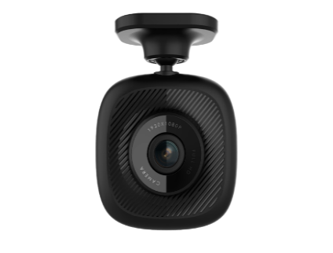 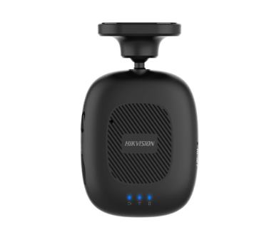 | Camera hành trình B1 Hikvision - Góc siêu rộng Chất lượng hình ảnh cực đẹp cả ngày và đêm ●Độ phân giải Full HD , góc nhìn chéo 160°, góc nhìn ngang 130°, F2.0 , H.264 ●Tích hợp Micro và loa ●Tích hợp cảm biến gia tốc - Tự động khóa và bảo vệ video khi có va chạm ●Hỗ trợ thẻ nhớ tối đa 128GB , ghi xoay vòng ●Tích hợp Wifi - cho phép smartphone kết nối , xem trực tiếp , xem lại và cấu hình, sao lưu dữ liệu ●Cài đặt đơn giản, dễ sử dụng ●Tự động ghi hình khi thiết bị khởi động - thời gian khởi động cực nhanh ●Tiêu thụ điện năng thấp - hiệu suất hoạt động cao ●Sử dụng nguồn 5V , kèm tẩu cắm trên ô tô + cáp nguồn ●Thiết kế gắn lên kính bằng băng dính M3 ●Kích thước 59.3 x 59.2 x 25.6 mm | Có sẵn
2 | F3 Pro | 1,750,000 |  | Camera hành trình F3 Pro Hikvision - Tích hợp GPS Chất lượng hình ảnh cực đẹp cả ngày và đêm ●Tích hợp điều khiển từ xa qua Bluetooth ●Độ phân giải Full HD , góc nhìn chéo 135°, ngóc nhìn ngang 115°, F2.0 , H.264 ●Tích hợp Micro và loa ●Tích hợp cảm biến gia tốc - Tự động khóa và bảo vệ video khi có va chạm ●Hỗ trợ thẻ nhớ tối đa 128GB , ghi xoay vòng ●Tích hợp Wifi - cho phép smartphone kết nối , xem trực tiếp , xem lại và cấu hình, sao lưu dữ liệu bằng ứng dùng Hikdashcam ●Tích hợp GPS ● Hỗ trợ xem lại hành trình bằng ứng dụng HikDashcam, xem lại hành trình trên bản đồ Google ●Hỗ trợ tính năng ADAS , hỗ trợ lái xe thông minh : Thông báo ĐÈN XANH Thông báo XE PHÍA TRƯỚC DI CHUYỂN Cảnh báo TỐC ĐỘ GIỚI HẠN Nhắc nhở tài xế khi lái xe QUÁ 2H ●Tự động ghi hình khi thiết bị khởi động - thời gian khởi động cực nhanh ●Sử dụng nguồn 5V , kèm tẩu cắm trên ô tô + cáp nguồn ●Thiết kế hiện đại : chân đế gắn với cam bằng nam châm cực mạnh, gắn vào mặt kính bằng giác hút - cho phép tháo lắp và di chuyển camera thuận tiện | Có sẵn
3 | F6S | 3,600,000 | 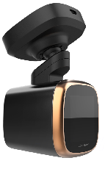 | Camera hành trình F6S Hikvision - Tích hợp màn hình cảm ứng IPS 2 inch Chất lượng hình ảnh cực đẹp cả ngày và đêm ●Tích hợp GPS + cảm biến gia tốc ● Màn hình cảm ứng 2 inch ●Độ phân giải camera 5Mp, góc nhìn chéo 130°, ngóc nhìn ngang 103° ●Tích hợp Micro và loa ●Tích hợp cảm biến gia tốc - Tự động khóa và bảo vệ video khi có va chạm ●Hỗ trợ thẻ nhớ tối đa 128GB , ghi xoay vòng ●Tích hợp Wifi - cho phép martphone kết nối , xem trực tiếp , xem lại và cấu hình, sao lưu dữ liệu ●Tích hợp GPS ● Hỗ trợ xem lại hành trình bằng ứng dụng HikDashcam, xem lại hành trình trên bản đồ Google ●Hỗ trợ tính năng ADAS , hỗ trợ lái xe thông minh : Thông báo ĐÈN XANH Thông báo XE PHÍA TRƯỚC DI CHUYỂN Cảnh báo TỐC ĐỘ GIỚI HẠN ● Ra lệnh bằng giọng nói tiếng Anh. "Snapshot" - chụp hình, "Recording on" - bật ghi âm và "Recording off" - tắt ghi âm ●Tự động ghi hình khi thiết bị khởi động - thời gian khởi động cực nhanh ●Sử dụng nguồn 5V + kèm tẩu cắm trên ô tô + cáp nguồn | Có sẵn
4 | C6pro | 3,600,000 | 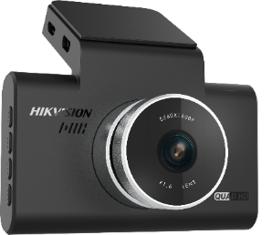 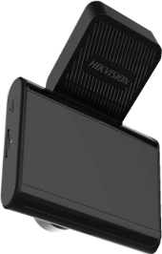 | Camera hành trình C6pro Hikvision - Màn hình HD 4" Chất lượng hình ảnh cực đẹp cả ngày và đêm ●Tích hợp GPS + cảm biến gia tốc ●Độ phân giải 5Mp ; góc nhìn chéo 130°, góc nhìn ngang 106° ●Màn hình 4 inch ●Tích hợp Micro và loa ●Tích hợp cảm biến gia tốc - Tự động khóa và bảo vệ video khi có va chạm ●Hỗ trợ thẻ nhớ tối đa 128GB , ghi xoay vòng ●Tích hợp Wifi - cho phép smartphone kết nối , xem trực tiếp , xem lại và cấu hình, sao lưu dữ liệu ●Hỗ trợ tính năng ADAS , hỗ trợ lái xe thông minh : Thông báo ĐÈN XANH Thông báo XE PHÍA TRƯỚC DI CHUYỂN Cảnh báo TỐC ĐỘ GIỚI HẠN ●Ra lệnh bằng giọng nói tiếng Anh. "Snapshot" - chụp hình, "Recording on" - bật ghi âm và "Recording off" - tắt ghi âm ●Tự động ghi hình khi thiết bị khởi động - thời gian khởi động cực nhanh ●Sử dụng nguồn 5V , kèm tẩu cắm trên ô tô + cáp nguồn | Có sẵn
5 | G2 | 4,500,000 | 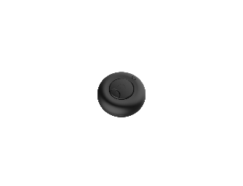 | Camera hành trình G2 Hikvision - Camera kép trước + Sau Chất lượng hình ảnh cực đẹp cả ngày và đêm ●Tích hợp GPS + cảm biến gia tốc + Nút điều khiển từ xa qua Bluetooth ●Màn hình cảm ứng IPS 3 inch ●Độ phân giải camera trước 4Mp, góc nhìn chéo 153°, góc nhìn ngang 126°, Độ phân giải camera sau Full HD ●Tích hợp Micro và loa ●Tích hợp cảm biến gia tốc - Tự động khóa và bảo vệ video khi có va chạm ●Hỗ trợ thẻ nhớ tối đa 128GB , ghi xoay vòng ●Tích hợp Wifi - cho phép smartphone kết nối , xem trực tiếp , xem lại và cấu hình, sao lưu dữ liệu ●Tích hợp GPS ● Hỗ trợ xem lại hành trình bằng ứng dụng HikDashcam, xem lại hành trình trên bản đồ Google ●Hỗ trợ tính năng ADAS , hỗ trợ lái xe thông minh : Thông báo ĐÈN XANH Thông báo XE PHÍA TRƯỚC DI CHUYỂN Cảnh báo TỐC ĐỘ GIỚI HẠN Nhắc nhở tài xế khi lái xe QUÁ 2H ●Tự động ghi hình khi thiết bị khởi động - thời gian khởi động cực nhanh ●Hỗ trợ chức năng ghi hình khi đỗ xe ●Sử dụng nguồn 5V | Có sẵn
6 | Power | 660,000 |  | Tẩu sạc và dây cấp nguồn cho Dashcam | Có sẵn
7 | Line | 660,000 |  | Dây nguồn có thiết bị ngắt nguồn khi ắc quy ô tô yếu (G2 ghi hình cả khi đỗ xe) | Có sẵn
8 | 32Gb | 190,000 |  | Thẻ nhớ Hikvision loại 32Gb , Class 10, chuyên dụng ghi Video | Có sẵn
9 | 64Gb | 380,000 |  | Thẻ nhớ Hikvision loại 64Gb , Class 10, chuyên dụng ghi Video | Có sẵn
10 | 128 Gb | 790,000 |  | Thẻ nhớ Hikvision loại 64Gb , Class 10, chuyên dụng ghi Video | Có sẵn
11 | 64GB | 410,000 |  | Thẻ nhớ Sandisk loại 64Gb , Class 10, chuyên dụng ghi Video | Có sẵn
12 | 128 Gb | 850,000 |  | Thẻ nhớ Sandisk loại 64Gb , Class 10, chuyên dụng ghi Video | Có sẵn

Ghi chú:
Giá trên đã bao gồm các loại thuế nhập khẩu và thuế VAT
Giá trên không bao gồm chi phí lắp đặt
Bảo hành một đổi một trong vòng 12 tháng kể từ ngày giao hàng
Check bảo hành chính hãng trên website: hikvision.vn
Yêu cầu đại lý không được niêm yết giá trên web thấp hơn 10% so với giá bán lẻ
Quý khách hàng lấy số lượng lớn vui lòng điện thoại trực tiếp

Chuông Hình
CÔNG TY TNHH ÁNH NGUYỆT CƯỜNG
VPGD: K137 Đặng Huy Tá - Hòa Minh - Liên Chiểu - Đà nẵng
Tel: 0915.878.525 | Web: anhnguyetcuong.vn | Email: anhnguyetcuong@gmail.com
BÁO GIÁ CHUÔNG HÌNH HIKVISION
Mã sản phẩm | Hình ảnh | Gía lẻ có VAT 8% | Thông số kỹ thuật | Tình trạng | Bảo hành
DS-KIS203T: 4,290,000 giá lẻ có VAT 8%, (mua theo bộ tốt hơn giá lẻ bộ phận) • kèm nguồn 12V
DS-KIS203T (Analog) | 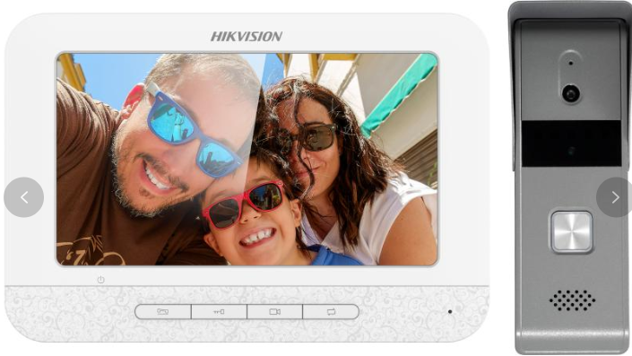 DS-KB2421T-IM | 2,090,000 | Nút ấn cửa • Camera với độ phân giải: 720x576 @ 25 fps • Hồng ngoại tầm xa 2m • Tích hợp nút ấn để gọi • Tích hợp ngõ ra kết nối với khóa điện • Hỗ trợ kết nối tối đa 3 màn hình • Vỏ hợp kim kẽm chống oxi hóa • IP65 và chống đập phá | Có sẵn | 24 tháng
 | DS-KH2220 | 2,500,000 | Màn hình • Màn hình màu 7 inch • Hỗ trợ quan sát thông qua nút ấn và camera analog mở rộng tại màn hình • Hỗ trợ kết nối tối đa 2 nút ấn • Mở khóa tại màn hình • Cài đặt thuận lợi và thao tác dễ dàng

DS-KIS212: 4,190,000 giá lẻ có VAT, (mua theo bộ tốt hơn giá lẻ bộ phận) • kèm nguồn 12V
DS-KIS212 (Analog) | 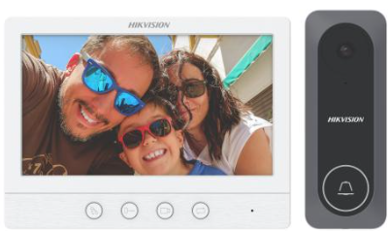 DS-KB2412T-IM | 2,090,000 | Nút ấn cửa • Camera với độ phân giải: 1280 * 720@60fps • Hồng ngoại tầm xa 2m • Tích hợp nút ấn để gọi • Tích hợp ngõ ra kết nối với khóa điện • Hỗ trợ kết nối tối đa 3 màn hình • Vỏ hợp kim kẽm chống oxi hóa • IP65 và chống đập phá | Có sẵn | 24 tháng
 | DS-KH2230T | 2,540,000 | Màn hình • Màn hình màu 7 inch 1024 x 600 • Hỗ trợ quan sát thông qua nút ấn và camera analog mở rộng tại màn hình • Hỗ trợ kết nối tối đa 2 nút ấn • Mở khóa tại màn hình • Cài đặt thuận lợi và thao tác dễ dàng

Bộ KIS Hybrid - SH-KIS6213-WTDE: 7.040,000 giá lẻ có VAT, (mua theo bộ tốt hơn giá lẻ bộ phận) • kèm nguồn 12V
SH-KIS6213-WTDE | 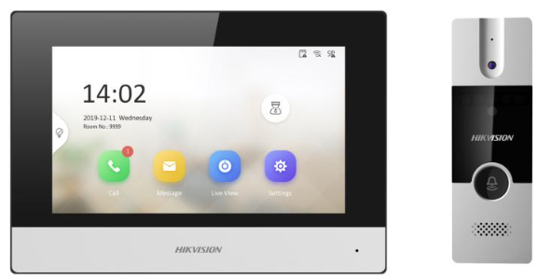 DS-KB2411T-IM | 1,930,000 | Bộ Chuông hình Hybrid Hikvision Bộ gồm 1 nút ấn Analog và 1 màn hình IP Màn hình nối với nút ấn bằng dây 4 sợi (giống Analog) Màn hình LCD cảm ứng 7 inch Quản lý thuận tiện thông qua App Hik-connect Không cần switch PoE mà cấp nguồn từ màn hình Dễ dàng cài đặt | Có sẵn | 24 tháng
 | DS-KH6320-WTDE1 | 6,020,000

ĐIỆN THOẠI GỌI CỬA CÓ THU HÌNH IP
SH-KIS6601-WE Siêu rẻ | 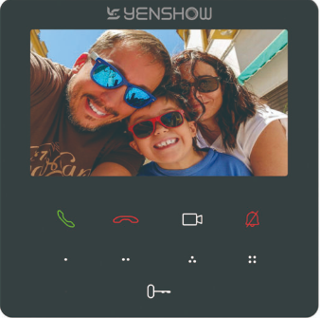 | 4,590,000 | Bộ Kis chuông của có hình IP Combo gồm: 1 nút ấn + 1 màn hình 4.3inch + 2 nguồn + 1 vỏ che cho nút ấn ngoài trời - Chuấn kết nối PoE - Camera 2MP - Khử nhiễu, Chống ồn - Độ nhạy sáng cao - Chống giả mạo - Cấu hình từ xa qua Web - Chuẩn bảo vệ: IP65 - Màn hình cảm ứng 4,3 inch độ phân giải 480 x 272 - Giao tiếp và mở khóa từ xa thông qua điện thoại di động - Xem video trực tiếp từ camera của nút ấn cửa | Có sẵn | 24 tháng
SH-KIS6603-LE | 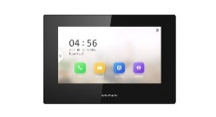 | 7,420,000 | Bộ Kis chuông của có hình IP Combo gồm: 1 nút ấn + 1 màn hình 7inch + 2 nguồn - Chuấn kết nối PoE - Camera 2MP - Khử nhiễu, Chống ồn - Độ nhạy sáng cao - Chống giả mạo - Cấu hình từ xa qua Web - Chuẩn bảo vệ: IP65 - Màn hình cảm ứng 7inch độ phân giải 1024 x 600 - Giao tiếp và mở khóa từ xa thông qua điện thoại di động - Xem video trực tiếp từ camera của nút ấn cửa | Có sẵn | 24 tháng
KIS6633 (Combo) (Có xác thực và mở khóa bằngkhuôn mặt) |  | 8,920,000 | Bộ Kis kiểm soát vào ra, chấm công, kiêm chuông của có hình IP có xác thực khuôn mặt và mà hình LCD trên út ấn Combo gồm: 1 nút ấn + 1 màn hình 7inch - Chuấn kết nối PoE - Camera 2MP - Chống giả mạo - Cấu hình từ xa qua Web - Wifi 2,4Ghz - Chuẩn bảo vệ: IP65 - Kiểm soát vào ra kiêm chấm công - Màn hình cảm ứng 7inch độ phân giải 1024 x 600 - Giao tiếp và mở khóa từ xa thông qua điện thoại di động - Xem video trực tiếp từ camera của nút ấn cửa (Combo bao gồm 1 nút ấn: DS-K1T323MBWX-E1 và 1 màn hình: SH-KH630-TE) | Có sẵn | 24 tháng
SH-KIS6613-WTE | 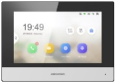 | 9,500,000 | Bộ Kis chuông của có hình IP Combo gồm: 1 nút ấn + 1 màn hình 7inch + 2 nguồn - Chuấn kết nối PoE - Camera 2MP - Khử nhiễu, Chống ồn - Độ nhạy sáng cao - Chống giả mạo - Cấu hình từ xa qua Web - Wifi 2,4Ghz - Chuẩn bảo vệ: IP65 - Màn hình cảm ứng 7inch độ phân giải 1024 x 600 - Giao tiếp và mở khóa từ xa thông qua điện thoại di động - Xem video trực tiếp từ camera của nút ấn cửa | Có sẵn | 24 tháng
SH-KIS6614-WTE | 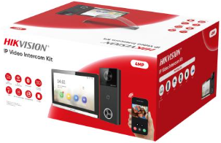 | Liên Hệ | Bộ Kis chuông của có hình IP 4MP (Siêu nét) - Wifi 6 Combo gồm: 1 nút ấn + 1 màn hình 7inch + 2 nguồn - Chuấn kết nối PoE - Camera 4MP - Kết nối 2 khóa điện - Màn hình cảm ứng 7inch độ phân giải 1024 x 600 (Thiết kế mới) - Giao tiếp và mở khóa từ xa thông qua điện thoại di động - Xem video trực tiếp từ camera của nút ấn cửa | T6 có hàng | 24 tháng
SH-KIS6654-MBE | 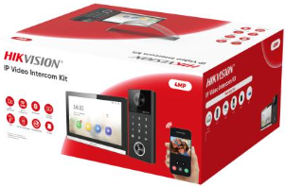 | Liên Hệ | Bộ Kis chuông của có hình IP 4MP (Siêu nét) - Wifi 6 Combo gồm: 1 nút ấn + 1 màn hình 7inch + 2 nguồn - Chuấn kết nối PoE - Camera 4MP - Có bàn phím số (PIN code) → tiện cho gia đình, văn phòng nhỏ - Kết nối 2 khóa điện - Màn hình cảm ứng 7inch độ phân giải 1024 x 600 (thiết kế mới) - Giao tiếp và mở khóa từ xa thông qua điện thoại di động - Xem video trực tiếp từ camera của nút ấn cửa | T6 có hàng | 24 tháng
SH-KIS6650-WTE | 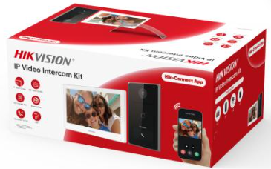 | 10,200,000 | Bộ Kis chuông của có hình IP (thiết kế siêu đẹp) Combo gồm: 1 nút ấn siêu đẹp + 1 màn hình 7inch + 2 nguồn + 1 thẻ nhớ 32gb - Chuấn kết nối PoE - Camera 2MP - Khử nhiễu, Chống ồn - Độ nhạy sáng cao - Chống giả mạo - Cấu hình từ xa qua Web - Wifi 2,4Ghz - Chuẩn bảo vệ: IP65 - Màn hình cảm ứng 7inch độ phân giải 1024 x 600 (bộ gồm DS-KV6133-WME1 x1; DS-KH6350-WTE1 x1; 32GB TF card x1;) | Có sẵn | 24 tháng
SH-KIS6813-WTE |  | 11,000,000 | Bộ Kis chuông của có hình IP Combo gồm: 1 nút ấn + 1 màn hình 7inch + 1 thẻ nhớ + 2 nguồn - Chuấn kết nối PoE - Camera 2MP - Khử nhiễu, Chống ồn - Độ nhạy sáng cao - Chống giả mạo - Cấu hình từ xa qua Web - Wifi 2,4Ghz - Chuẩn bảo vệ: IK08 - Màn hình cảm ứng 7inch độ phân giải 1024 x 600 - Lưu trữ cả Ngàn lời nhắn và ảnh trên thẻ nhớ 16Gb - Giao tiếp và mở khóa từ xa thông qua điện thoại di động - Xem video trực tiếp từ camera của nút ấn cửa | Có sẵn | 24 tháng
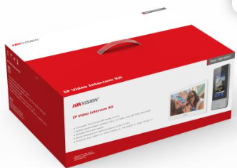 SH-KIS9650-S |  | 14,900,000 | Bộ Kis chuông của có hình IP (thiết kế siêu đẹp, nút ấn nhận diện khuôn mặt) Combo gồm: 1 nút ấn siêu đẹp + 1 màn hình 7inch + 2 nguồn + 1 thẻ nhớ 32gb - Chuấn kết nối PoE - Camera 2MP - Chuẩn bảo vệ: IP65 - Màn hình cảm ứng 7inch độ phân giải 1024 x 600 (bộ gồm DS-KV9503-WBE1; x1; DS-KH6350-WTE1 x1; PoE switch x 1: 32GB TF card x1;) | Có sẵn | 24 tháng
DS-KH6110-WE1 | 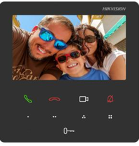 | 2,550,000 | Màn hình căn hộ thế hệ 2 kích thước 4.3 inch • Có thể đàm thoại qua App Hik-Connect • Màn hình cảm ứng màu sắc kích thước 4.3inch, độ phân giải 480 x 272 • Kết nối Wifi • Mở khóa từ xa qua phần mềm và app điện thoại • Xem trực tiếp hình ảnh nút ấn và liên kết với camera • Memory: 128MB, Flash: 32MB , khe cắm thẻ nhớ dung lượng tối đa 32 GB • Tích hợp Mic và loa • Cổng báo động vào: 8ch • Nguồn cung cấp: 12 VDC/ PoE IEEE802.3af | Có sẵn | 24 tháng
SH-KH6322-WTE1 | 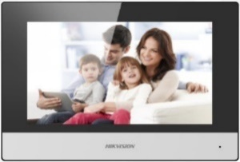 | 5,100,000 | Màn hình căn hộ thế hệ 2 kích thước 7 inch • Có thể đàm thoại qua App Hik-Connect • Màn hình cảm ứng màu sắc kích thước 7inch, độ phân giải 1024 x 600 • W: hỗ trợ kết nối wifi • Lưu tin nhắn và ảnh chụp được vào trong thẻ nhớ max 32GB • Mở khóa từ xa qua phần mềm và app điện thoại • Xem trực tiếp hình ảnh nút ấn và liên kết với camera • Memory: 128MB, Flash: 32MB , khe cắm thẻ nhớ dung lượng tối đa 32 GB • Tích hợp Mic và loa • Cổng báo động vào: 8ch • Nguồn cung cấp: 12 VDC/ PoE IEEE802.3af | Có sẵn | 24 tháng
DS-KH6320-TE1 |  | 4,800,000
SH-KH6352-WTE1 | 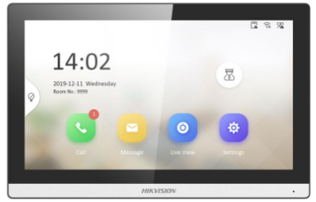 | 5,100,000 | Màn hình căn hộ thế hệ 2 kích thước 7 inch (Thiết kế viền mỏng, hiện đại) • Hệ diều hành Linux • Có thể đàm thoại qua App Hik-Connect • Màn hình cảm ứng màu sắc kích thước 7inch, viền mỏng, hiện đại, độ phân giải 1024 x 600 hỗ trợ kết nối wifi • Lưu tin nhắn và ảnh chụp được vào trong thẻ nhớ max 128B • Mở khóa từ xa qua phần mềm và app điện thoại • Xem trực tiếp hình ảnh nút ấn và liên kết với camera • Tích hợp Mic và loa • Cổng báo động vào: 8ch • Nguồn cung cấp: 12 VDC/ PoE IEEE802.3af | Có sẵn | 24 tháng
SH-KH630-TE |  | 4,600,000 | Màn hình căn hộ thế hệ 2 kích thước 7 inch • Có thể đàm thoại qua App Hik-Connect • Màn hình cảm ứng màu sắc kích thước 7inch, độ phân giải 1024 x 600 • Lưu tin nhắn và ảnh chụp được vào trong thẻ nhớ max 32GB • Mở khóa từ xa qua phần mềm và app điện thoại • Xem trực tiếp hình ảnh nút ấn và liên kết với camera • Memory: 128MB, Flash: 32MB , khe cắm thẻ nhớ dung lượng tối đa 32 GB • Tích hợp Mic và loa • Cổng báo động vào: 8ch • Nguồn cung cấp: 12 VDC/ PoE IEEE802.3af | Có sẵn | 24 tháng
SH-KH620-LE | 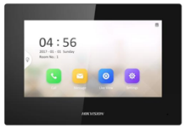 | 3,600,000 | Màn hình căn hộ thế hệ 2, kích thước 7 inch • Giao diện New UI V2.0: thiết kết thân thiện với người dùng • Màn hình cảm ứng màu sắc kích thước 7 inch, độ phân giải 1024 x 600 • Xem trực tiếp hình ảnh nút ấn và liên kết với camera • Tích hợp Mic và loa • Cổng báo động vào: 8ch • Nguồn cung cấp: 12 VDC/ PoE IEEE802.3af (không kết nối Hik-connect. Hỗ trợ làm màn phụ cho dòng màn chính LE1) | Có sẵn | 24 tháng
SH-KH8522-WTE1 | 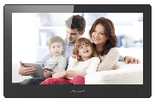 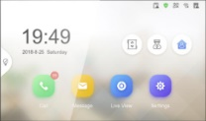 | 7,000,000 | Màn hình căn hộ thế hệ 2 kích thước 10.1 inch (cao cấp) - NEW • Có thể đàm thoại qua App Hik-Connect • Màn hình cảm ứng màu sắc kích thước 10.1 inch, độ phân giải 1024 x 600 • W: hỗ trợ kết nối wifi • Lưu tin nhắn và ảnh chụp được vào trong thẻ nhớ max 32GB • Mở khóa từ xa qua phần mềm và app điện thoại • Xem trực tiếp hình ảnh nút ấn và liên kết với camera • Memory: 128MB, Flash: 32MB , khe cắm thẻ nhớ dung lượng tối đa 32 GB • Tích hợp Mic và loa • Cổng báo động vào: 8ch • Nguồn cung cấp: 12 VDC/ PoE IEEE802.3af | Có sẵn | 24 tháng
SH-VDP603-PE |  | 4,020,000 | Nút bấm IP cổng , thiết kế sang trọng • Camera độ phân giải 2 MP • Cổng kết nối Ethernet 10/100M, RS 485 • Hỗ trợ kết nối với khóa điện, khóa từ • Có thể gọi trực tiếp đến điện thoại qua App Hik-connect mà không cần màn hình • Hỗ trợ 4 cổng alarm input, 1 cổng alarm output • Chuẩn bảo vệ IP 65 • Nguồn vào PoE tiêu chuẩn/ 12V DC • Không kèm nguồn 12v•1a | Có sẵn | 24 tháng
DS-KV6113-PE1 (nên mua kèm vỏ che DS-KABV6113-RS) |  | 4,200,000 | Nút bấm IP cổng , thiết kế sang trọng • Camera độ phân giải 2 MP • Cổng kết nối Ethernet 10/100M, RS 485 • Hỗ trợ kết nối với khóa điện, khóa từ • Hỗ trợ mở khóa bằng thẻ từ • Có thể gọi trực tiếp đến điện thoại qua App Hik-connect mà không cần màn hình • Hỗ trợ 4 cổng alarm input, 1 cổng alarm output • Chuẩn bảo vệ IP 65 • Nguồn vào PoE tiêu chuẩn/ 12V DC • Không kèm nguồn 12v•1a | Có sẵn | 24 tháng
SH-KV6116-WPE1 (nên mua kèm vỏ che DS-KABV6113-RS) |  | 4,500,000 | Nút bấm IP cổng , thiết kế sang trọng • Camera độ phân giải 2 MP, kết nối Wifi • Cổng kết nối Ethernet 10/100M, RS 485 • Hỗ trợ kết nối với khóa điện, khóa từ • Hỗ trợ mở khóa bằng thẻ từ • Có thể gọi trực tiếp đến điện thoại qua App Hik-connect mà không cần màn hình • Hỗ trợ 4 cổng alarm input, 1 cổng alarm output • Chuẩn bảo vệ IP 65 • Nguồn vào PoE tiêu chuẩn/ 12V DC • Không kèm nguồn 12v•1a | Có sẵn | 24 tháng
DS-KABV6113-RS |  | 260,000 | Vỏ nhựa bảo vệ cho nút ấn KV6103/6113 serials | Có sẵn | 24 tháng
DS-K1T323MBWX-E1 |  | 4,120,000 | Nút ấn IP cổng có hiển thị màn LCD 2.4 inch • Có thiển thị khuôn mặt • Mở cử bằng khuôn mặt • Hỗ trợ PoE • Kết nối tất cả các màn hình IP • Có WIFI | Có sẵn | 24 tháng
SH-KV6136-WME1 |  | 5,200,000 | Nút bấm IP cổng cho villa thiết kế sang trọng, hiện đại, ngoài trời • Camera độ phân giải 2Mp • Có hỗ trợ hồng ngoại • Kết nối tối đa 6 màn hình, có thể cấu hình thông qua Web • Cổng kết nối Ethernet 10/100M, RS 485 • Hỗ trợ kết nối với khóa điện (khóa từ) • Hỗ trợ mở khóa bằng thẻ từ, tối đa 10.000 thẻ ( khai báo thẻ qua phần mềm IVMS4200) • Có thể gọi trực tiếp đến điện thoại qua App Hik-connect mà không cần màn hình • Hỗ trợ 4 cổng alarm input, • 1 Rơle mở cửa • Chuẩn bảo vệ IP65 • Nguồn vào PoE tiêu chuẩn/ 12V DC | Liên hệ | 24 tháng
DS-KABV6133-G/Surface |  | 410,000 | Vỏ nhựa bảo vệ cho nút ấn SH-KV6136-WME1 | Có sẵn | 24 tháng
DS-KV8113-WME1 SH-KV8116-WME1 (Nên mua kèmvỏ che DS-KABV8113-RS/Surface) | 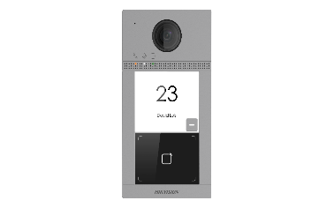 | 6,000,000 | Nút bấm IP cổng cho villa thiết kế sang trọng ; Vỏ hợp kim nhôm, có Wifi • Camera độ phân giải 2Mp • Có hỗ trợ hồng ngoại • Kết nối tối đa 6 màn hình, có thể cấu hình thông qua Web • Cổng kết nối Ethernet 10/100M, RS 485 • Hỗ trợ kết nối với khóa điện (khóa từ) • Hỗ trợ mở khóa bằng thẻ từ, tối đa 10.000 thẻ ( khai báo thẻ qua phần mềm IVMS4200) • Có thể gọi trực tiếp đến điện thoại qua App Hik-connect mà không cần màn hình • Hỗ trợ 4 cổng alarm input, • 2 Rơle mở cửa • Chuẩn bảo vệ IP65 và IK08 • Nguồn vào PoE tiêu chuẩn/ 12V DC • kích thước: 174 mm × 91 mm × 29 mm • Không kèm nguồn 12v•1a giá 66.000/chiếc | Có sẵn | 24 tháng
DS-KV8113-WME1/Flush (Nên mua kèmvỏ che DS-KABV8113-RS/Flush) |  | 6,000,000 | Loại chuyên dụng lắp âm tường | Có sẵn | 24 tháng
DS-KABV8113-RS/Flush |  | 460,000 | Vỏ bảo vệ cho nút ấn KV8113 series (Lắp âm tường) | Có sẵn | 24 tháng
DS-KABV8113-RS/Surface |  | 460,000 | Vỏ bảo vệ cho nút ấn KV8113 series (lắp nổi) | Có sẵn | 24 tháng
CHUÔNG HÌNH CÓ GIỚI THƯỢNG LƯU
DS-KH9510-WTE1 SH-KH9512-WTE1 | 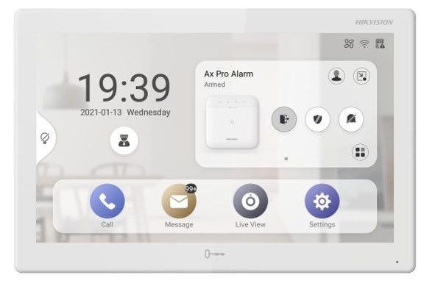 | Liên Hệ | Màn hình căn hộ thông minh cao cấp chạy Androi • Màn hình cảm ứng màu sắc kích thước 10.1 inch, độ phân giải 1024 x 600 • Hệ điều hành mở có thể cài ứng dụng bên thứ 3 • Có thể xem camera cả ngày • Mở khóa từ xa qua phần mềm và app điện thoại • Xem trực tiếp hình ảnh nút ấn và liên kết với camera • Tích hợp sẵn HIk-Connect để quản lý hết các thiết bị của Hikvision tren màn hình • Nhận được 7 video báo động từ hệ thống báo động • Kích thước: 254 mm × 166 mm × 26.65 mm • Nguồn cung cấp: 12 VDC/ PoE IEEE802.3af (Sản phẩm cho giưới thượng lưu) | Có sẵn | 24 tháng
DS-KV9503-WBE1 SH-KV9506-WBE1 (Nên mua kèm vỏ che DS-KABV9503-RS) |  | Liên Hệ | Nút bấm IP cổng tích hợp nhận diện khuôn mặt • Màn hình cảm ứng 4.3-inch • Kết nối tối đa 500 màn hình • 2 x 2 camerra độ phân giải 2Mp • Chống nước và chống đập phá (IP65 và IK08) • Kết nối tối đa 17 màn hình, có thể cấu hình thông qua Web • Có đầu đọc thẻ và nút bấm vật lý • Hỗ trọe 10.000 khuôn mặt và 10.000 thẻ • Kết nối 16 màn hình • Nguồn vào PoE tiêu chuẩn/ 12V DC • kích thước: 181.93 mm × 84.78 mm × 25.63 mm • Không kèm nguồn 12v•1a giá 66.000/chiếc (Sản phẩm cho giới thượng lưu) | Có sẵn | 24 tháng
DS-KABV9503-RS |  | 490,000 | Vỏ che ngoài trời cho nút ấn DS-KV9503-WBE1 | Tháng 3 có hàng | 24 tháng

DS-KV8213-WME1 | 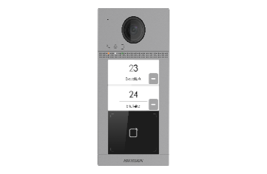 | Liên Hệ | Nút bấm IP 2 cổng cho villa thiết kế sang trọng ; Vỏ hợp kim nhôm, có Wifi • Camera độ phân giải 2 MP • Có hỗ trợ hồng ngoại • Gồm 2 nút bấm, mỗi nút bấm kết nối tối đa 6 màn hình, có thể cấu hình thông qua Web • Cổng kết nối Ethernet 10/100M, RS 485 • Hỗ trợ kết nối với 2 khóa điện (khóa từ) • Hỗ trợ mở khóa bằng thẻ từ, tối đa 10.000 thẻ ( khai báo thẻ qua phần mềm IVMS4200) • Hỗ trợ 4 cổng alarm input, 1 cổng alarm output • Chuẩn bảo vệ IP65 và IK08 • Nguồn vào PoE tiêu chuẩn/ 12V DC • kích thước: 174 mm × 91 mm × 29 mm • Không kèm nguồn 12v•1a giá 66.000/chiếc | Có sẵn | 24 tháng
DS-KV8413-WME1 | 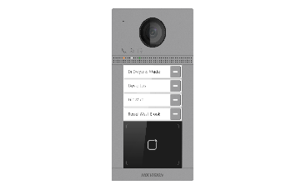 | Liên Hệ | Nút bấm IP 4 cổng cho villa thiết kế sang trọng ; Vỏ hợp kim nhôm, có Wifi • Camera độ phân giải 2 MP • Có hỗ trợ hồng ngoại • Gồm 4 nút bấm, mỗi nút bấm kết nối tối đa 6 màn hình, có thể cấu hình thông qua Web • Cổng kết nối Ethernet 10/100M, RS 485 • Hỗ trợ kết nối với 2 khóa điện (khóa từ) • Hỗ trợ mở khóa bằng thẻ từ, tối đa 10.000 thẻ ( khai báo thẻ qua phần mềm IVMS4200) • Hỗ trợ 4 cổng alarm input, 1 cổng alarm output • Chuẩn bảo vệ IP65 và IK08 • Nguồn vào PoE tiêu chuẩn/ 12V DC • kích thước: 174 mm × 91 mm × 29 mm • Không kèm nguồn 12v•1a giá 66.000/chiếc | Có sẵn | 24 tháng
Combo DS-KIS27 (DS-KD8003-IME1 + DS-KD-KK + DS-KD-ACF2/Plastic) |  | Liên Hệ | Nút bấm IP 7 cổng cho bảy căn hộ riêng biệt, thiết kế sang trọng (Lắp âm tường) • Camera độ phân giải 2 MP, 1920 x 1080 • Có hỗ trợ hồng ngoại • Góc nhìn ngang 180°, dọc 96° • Gồm 7 nút bấm cho 7 căn hộ riêng biệt • Cổng kết nối Ethernet 10/100M, RS 485 • Hỗ trợ kết nối với 2 khóa điện (khóa từ) • Hỗ trợ 4 cổng alarm input, 1 cổng alarm output • Nguồn vào PoE tiêu chuẩn/ 12V DC (Combo gồm các mã: DS-KD8003-IME1 + DS-KD-KK + DS-KD-ACF2/Plastic | Có sẵn | 24 Tháng
Combo DS-KIS2500 (DS-KD8003-IME1 + DS-KD-KP + DS-KD-ACF2/Plastic) |  | Liên Hệ | Nút bấm IP cho chung cư 500 căn hộ riêng biệt, thiết kế sang trọng (Lắp âm tường) • Camera độ phân giải 2 MP • Có hỗ trợ hồng ngoại • Góc nhìn ngang 180°, dọc 96° • Tích hợp bàn phím số, bấm gọi cho các căn hộ theo số phòng, tối đa 500 phòng • Cổng kết nối Ethernet 10/100M, RS 485 • Hỗ trợ kết nối với 2 khóa điện (khóa từ) • Hỗ trợ 4 cổng alarm input • Nguồn vào PoE tiêu chuẩn/ 12V DC (Combo DS-KIS2500 gồm: DS-KD8003-IME1 + DS-KD-KP + DS-KD-ACF2/Plastic) | Có sẵn | 24 tháng
Combo DS-KIS3500M (DS-KD8003-IME1 + DS-KD-KP + DS-KD-M + DS-KD-ACF3/Plastic) |  | Liên Hệ | Nút bấm IP cho chung cư 500 căn hộ riêng biệt tích hợp module đầu đọc thẻ Mifare, thiết kế sang trọng (Lắp âm tường) • Camera độ phân giải 2 MP • Có hỗ trợ hồng ngoại • Góc nhìn ngang 180°, dọc 96° • Tích hợp bàn phím số, bấm gọi cho các căn hộ theo số phòng, tối đa 500 phòng • Tích hợp đầu đọc thẻ, hỗ trợ lên tới 10000 thẻ • Cổng kết nối Ethernet 10/100M, RS 485 • Hỗ trợ kết nối với 2 khóa điện (khóa từ) • Hỗ trợ 4 cổng alarm input • Nguồn vào PoE tiêu chuẩn/ 12V DC (Combo DS-KIS3500M gồm: DS-KD8003-IME1 + DS-KD-KP + DS-KD-M + DS-KD-ACF3/Plastic) | Có sẵn | 24 tháng
DS-KABD8003-RS2 |  | Liên Hệ | Vỏ che mưa nắng cho Combo DS-KIS27 hoặc DS-KIS2500 | Có sẵn | 24 tháng
DS-K4E100 | 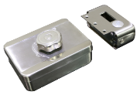 | Liên Hệ | Khóa điện cổng ngoài trời dùng cho hệ thống chuông cửa có hình và hê thống kiểm soát vào ra Sử dụng cho cửa mở bên phải Khóa sẽ chốt lại sau 9 giây nếu không có người vào Nguồn: 12VDC-18VDC, dòng điện làm việc: 350mA, dòng chờ: 25mA Tuổi thọ: hơn 500.000 lần đóng mở khóa Kích thước: 130 mm × 100 mm × 61.25 mm Trọng lượng: 1.45kg | Có sẵn | 24 tháng
DS-KD8003-IME1 |  | Liên Hệ | Main Unit | Có sẵn | 24 tháng
DS-KD-KK | 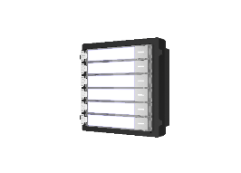 | Liên Hệ | Nametag Unit | Có sẵn | 24 tháng
DS-KD-KP | 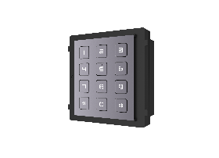 | Liên Hệ | Keypad module | Có sẵn | 24 tháng
DS-KD-M | 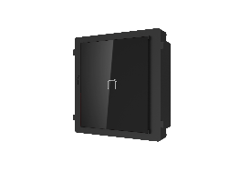 | Liên Hệ | Mifare card reader | Có sẵn | 24 tháng
DS-KD-ACF1 |  | Liên Hệ | Vỏ che cho nút DS-KD8003-IME1 | Đặt hàng | 24 tháng
DS-KD-ACF1/S |  | Liên Hệ | Vỏ che và đế âm cho nút DS-KD8003-IME1 | Có sẵn | 24 tháng
DS-KD-ACF2/Plastic |  | Liên Hệ | 2 module accessories | Có sẵn | 24 tháng
DS-KD-ACF3/Plastic |  | Liên Hệ | 3 module accessories | Có sẵn | 24 tháng
DS-KD8023-E6 |  | Liên Hệ | Nút ấn Sảnh chuông hình có màn hình 3.5 inch • Camera độ phân giải 2MP, góc nhìn 120 độ • Hỗ trợ 1000 thẻ M1 Card • Kết nôi RS485 • Màn hình 3.5 inch • Chuẩn IP65 • Nguồn 12V • Vật liệu : Kim loại và kính • Điều khiển 1 cửa , 08 ngõ vào báo động | Có sẵn | 24 tháng
DS-KD9203-FE6 |  | Liên Hệ | 2 MP HD camera with high quality image 120 ° wide angle of view Up to 5000 faces, 5000 fingerprints and 25000 cards can be added Unlocks by fingerprints, cards and faces | Có sẵn | 24 tháng
DS-KD8102-2 |  | Liên Hệ | Nút ấn Sảnh chuông hình có màn hình 3.5 inch • Camera độ phân giải 1.3MP, góc nhìn 120 độ • Hỗ trợ 5000 khuôn mặt, 5000 vân tay và 25000 thẻ • Cấu hình qua Web • Màn hình 3.5 inch • Chuẩn IP65 • Nguồn 12V • Vật liệu : Plastic và kính • Điều khiển 1 cửa , 08 ngõ vào báo động | Có sẵn | 24 tháng
ĐIỆN THOẠI BẢO VỆ TRUNG TÂM
DS-KM9503 | 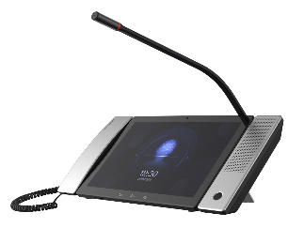 | Liên Hệ | Bộ điện thoại bảo vệ • Hỗ trợ camera có độ phân giải 1280 x 800 • Màn hình cảm ứng IPS 10.1 Inch • Hỗ trợ lên đến 10.000 căn hộ • Tích hợp sẵn Mic và Loa + tay cầm thoại • Cổng kết nối: 1 cổng RJ 45 10/100 Mbps, 1 cổng RS 485, 3 cổngUSB 2.0 • Hỗ trợ xem trực tiếp màn hình căn hộ hoặc camera IP , gán tối đa 128 camera IP • Hỗ trợ tính năng mở cửa từ xa • Hỗ trợ chế độ rảnh tay • Kích thước 292 mm × 166 mm × 31 mm • Nguồn vào PoE/ 12V DC | Có sẵn | 24 tháng

Access control
CÔNG TY TNHH ÁNH NGUYỆT CƯỜNG
VPGD: K137 Đặng Huy Tá - Hòa Minh - Liên Chiểu - Đà nẵng
Tel: 0915.878.525 | Web: anhnguyetcuong.vn | Email: anhnguyetcuong@gmail.com

Access control
 |  |  | www.hikvision.vn - www.nhaantoan.com |  | Đơn vị tính :VNĐ
Mã sản phẩm | Giá lẻ có VAT 8% | Hình ảnh | Thông số kỹ thuật | Bảo hành | Tình trạng
DS-K1T323MBWX-E1 | 4,120,000 |  | Máy chấm công nhận diên khuôn mặt + Thẻ Mifare • Khoảng cáche: 0.3 m đến 1.5 m • Màn hình LCD 2.4 - inch, 2 MP • Tối đa 1.000 khuôn mặt, 3,000 thẻ • Kết nối TCP/IP, Wifi. Hỗ trợ Hikvision cloud. • Vị trí: trong nhà, ngoài Hiên với chuẩn IP65 • Nguồn 12VDC hoặc PoE • Thời gian nhận diện: <0.2 s/user, • Ngôn ngữ: English, Tiếng Việt • Kết nối: USB, khoá điện, nút nhấn Exit, cửa, | 24 tháng | Có sẵn
DS-K1T323MBFWX-E1 | 4,660,000 |  | Máy chấm công nhận diên khuôn mặt + vân tay + Thẻ Mifare • Khoảng cáche: 0.3 m đến 1.5 m • Màn hình LCD 2.4 - inch, 2 MP • Tối đa 1.000 khuôn mặt, 3.000 vân tay, 3,000 thẻ • Kết nối TCP/IP, Wifi. Hỗ trợ Hikvision cloud. • Vị trí: trong nhà, ngoài Hiên với chuẩn IP65 • Nguồn 12VDC hoặc PoE • Thời gian nhận diện: <0.2 s/user, • Ngôn ngữ: English, Tiếng Việt • Kết nối: USB, khoá điện, nút nhấn Exit, cửa, | 24 tháng | Có sẵn
DS-K1T320MX | 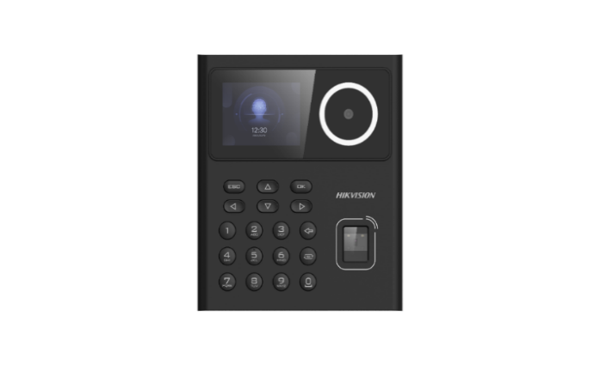 3,740,000 |  | Máy chấm công nhận diên khuôn mặt + Thẻ • Khoảng cách: 0.3 m đến 1.5 m • Màn hình 2.4 - inch, 2 MP • Tối đa 500 khuôn mặt, 1,000 thẻ, 100.000 sự kiện • Kết nối TCP/IP, • Vị trí: trong nhà • Nguồn 12V/2A (bao gồm) • Kết nối: USB, khoá điện, nút nhấn Exit, cửa | 24 Tháng | Có sẵn
SH-K1T9320MFWX | 5,000,000 |  | Máy chấm công nhận diên khuôn mặt + vân tay + Thẻ • Khoảng cách: 0.3 m đến 1.5 m • Màn hình 2.4 - inch, 2 MP • Tối đa 500 khuôn mặt, 1,000 vân tay, 1,000 thẻ, 100.000 sự kiện • Kết nối TCP/IP, wifi • Vị trí: trong nhà • Nguồn 12V/2A (bao gồm) • Kết nối: USB, khoá điện, nút nhấn Exit, cửa | 24 Tháng | Có sẵn
SH-K1T9321MFWX | 5,840,000 |  | Máy chấm công nhận diên khuôn mặt + vân tay + Thẻ • Khoảng cách: 0.3 m đến 1.5 m • Màn hình cảm ứng 2.4 - inch, 2 MP • Tối đa 500 khuôn mặt, 3,000 vân tay, 3,000 thẻ, 150.000 sự kiện • Kết nối TCP/IP, wifi • Vị trí: trong nhà • Nguồn 12V/2A (bao gồm) • Thời gian nhận diện: <0.2 s/user, • Ngôn ngữ: English, Tiếng Việt • Độ ẩm: 10%-90% • Nhiệt độ làm việc: -10°C đến +50°C • Kết nối: USB, khoá điện, nút nhấn Exit, cửa, RS - 485 | 24 Tháng | Có sẵn
SH-K1A9340FWX | 6,400,000 |  | không kết nối khóa điện, có vân tay, face, wifi Máy chấm công nhận diên khuôn mặt + vân tay + Thẻ Mifare • Khoảng cáche: 0.3 m đến 1.5 m • Màn hình cảm ứng 4.3 - inch, 2 MP • Tối đa 1.500 khuôn mặt, 3.000 vân tay, 3,000 thẻ, 300.000 sự kiện • Kết nối TCP/IP, Hỗ trợ Hikvision cloud. • Vị trí: trong nhà • Nguồn 12V/2A (Bao gồm) • Thời gian nhận diện: <0.2 s/user, • Ngôn ngữ: English, Tiếng Việt • Độ ẩm: 10%-90% • Nhiệt độ làm việc: -10°C đến +50°C | 24 Tháng | Có sẵn
SH-K1T9343MWX | 6,650,000 | 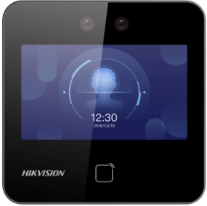 | không vân tay, có face, wifi Máy chấm công nhận diên khuôn mặt + Thẻ Mifare • Khoảng cáche: 0.3 m đến 1.5 m • Màn hình cảm ứng 4.3 - inch, 2 MP • Tối đa 1.500 khuôn mặt,, 3,000 thẻ, 300.000 sự kiện • Kết nối TCP/IP, Hỗ trợ Hikvision cloud. • Vị trí: trong nhà • Nguồn 12V/2A (Bao gồm) • Thời gian nhận diện: <0.2 s/user, • Ngôn ngữ: English, Tiếng Việt • Độ ẩm: 10%-90% • Nhiệt độ làm việc: -10°C đến +50°C • Kết nối: USB, khoá điện, nút nhấn Exit, cửa, RS - 485 | 24 Tháng | Có sẵn
DS-K1T343MFX SH-K1T9343MFX | Liên Hệ | 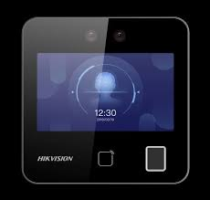 | Máy chấm công nhận diên khuôn mặt + vân tay + Thẻ Mifare • Khoảng cáche: 0.3 m đến 1.5 m • Màn hình cảm ứng 4.3 - inch, 2 MP • Tối đa 1.500 khuôn mặt, 3.000 vân tay, 3,000 thẻ, 300.000 sự kiện • Kết nối TCP/IP, Hỗ trợ Hikvision cloud. • Vị trí: trong nhà • Nguồn 12V/2A (Bao gồm) • Thời gian nhận diện: <0.2 s/user, • Ngôn ngữ: English, Tiếng Việt • Độ ẩm: 10%-90% • Nhiệt độ làm việc: -10°C đến +50°C • Kết nối: USB, khoá điện, nút nhấn Exit, cửa, RS - 485 | 24 tháng | Có sẵn
SH-K1T9343MFWX | Liên Hệ |  | Có thêm Wifi | 24 tháng | có sẵn
SH-K1T9344MBFWX-E1 | Liên Hệ |  | Máy chấm công nhận diên khuôn mặt + vân tay + thẻ Mifare (Đẹp) - có thể đàm thoại 2 chiều khi kết nối màn hình chuông cửa • Khoảng cáche: 0.3 m đến 1.5 m • Màn hình cảm ứng 4.3 - inch, 2 MP • Tối đa 3000 khuôn mặt, 3000 thẻ, 3000 vân tay, 150.000 sự kiện • Kết nối TCP/IP, Hỗ trợ Hikvision cloud. • Vị trí: trong nhà + ngoài trời (IP65) • Nguồn 12V/1A hoặc PoE • Thời gian nhận diện: <0.2 s/user, • Ngôn ngữ: English, Tiếng Việt • Độ ẩm: 10%-90% • Nhiệt độ làm việc: -10°C đến +50°C • Kết nối: USB, khoá điện, nút nhấn Exit, cửa, RS - 485 | 24 tháng | Liên hệ
SH-K1T9342MFX | Liên Hệ | 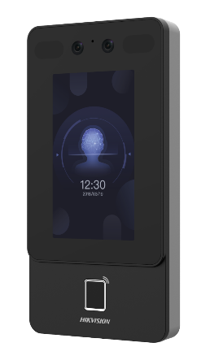 | Máy chấm công nhận diên khuôn mặt + vân tay + thẻ Mifare (Đẹp) • Khoảng cáche: 0.3 m đến 1.5 m • Màn hình cảm ứng 4.3 - inch, 2 MP • Tối đa 1.500 khuôn mặt, 3000 thẻ, 3000 vân tay, 150.000 sự kiện • Kết nối TCP/IP, Hỗ trợ Hikvision cloud. • Vị trí: trong nhà + ngoài trời (IP65) • Nguồn 12V/2A (Bao gồm) • Thời gian nhận diện: <0.2 s/user, • Ngôn ngữ: English, Tiếng Việt • Độ ẩm: 10%-90% • Nhiệt độ làm việc: -10°C đến +50°C • Kết nối: USB, khoá điện, nút nhấn Exit, cửa, RS - 485 | 24 tháng | Có sẵn
SH-K1T9342MFWX | Liên Hệ |  | Có thêm Wifi | 24 Tháng | Có sẵn
DS-K1T341CMF | Liên Hệ |  | Máy chấm công nhận diên khuôn mặt + vân tay + thẻ Mifare • Khoảng cáche: 0.3 m đến 1.5 m • Màn hình LCD 4.3 - inch, 2 MP • Tối đa 3000 khuôn mặt, 3000 thẻ (hỗ trợ cổng mở rộng), 3000 vân tay, 150.000 sự kiện • Kết nối TCP/IP. Hỗ trợ Hikvision cloud. • Vị trí: trong nhà • Nguồn 12V/2A (Bao gồm) • Thời gian nhận diện: <0.2 s/user, • Ngôn ngữ: English, Tiếng Việt • Độ ẩm: 10%-90% • Nhiệt độ làm việc: -10°C đến +50°C • Kết nối: USB, khoá điện, nút nhấn Exit, cửa, RS - 485 | 24 tháng | Có sẵn
DS-K1T341CMFW | Liên Hệ |  | Có thêm Wifi | 24 tháng | Có sẵn
DS-K1T642MFW | Liên Hệ | 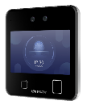 | Máy chấm công nhận diên khuôn mặt + Vân tay + thẻ Mifare • Khoảng cáche: 0.3 m đến 3 m • Màn hình LCD 4.3 - inch, 2 MP • Tối đa 6000 khuôn mặt, 10.000 thẻ (hỗ trợ cổng mở rộng), 5.000 vân tay, 150,000 sự kiện, 20,000 ảnh chụp • Kết nối TCP/IP, Wifi communication, Hỗ trợ Hikvision cloud. • Vị trí: trong nhà • Nguồn 12V/2A (Không kèm theo thiết bị) • Thời gian nhận diện: <0.2 s/user, • Ngôn ngữ: English, Tiếng Việt • Độ ẩm: 10%-90% • Nhiệt độ làm việc: -10°C đến +50°C • Kết nối: USB, khoá điện, nút nhấn Exit, cửa, RS - 485 | 24 tháng | Có sẵn
SH-K1T9670MFWX | Liên Hệ |  | Máy chấm công cao cấp nhận diên khuôn mặt + vân tay + Thẻ M1 • Khoảng cáche: 0.3 m đến 3 m (nhận diện người có/không đeo khẩu trang) • Màn hình LCD 7 - inch, 2 MP • Tối đa 6.000 khuôn mặt, 10.000 vân tay và 50.000 thẻ • Kết nối TCP/IP, Hỗ trợ Hikvision cloud. • Vị trí: trong nhà • Nguồn 12V/2A • Thời gian nhận diện: <0.2 s/user, • Ngôn ngữ: English, Tiếng Việt • Độ ẩm: 10%-90% • Nhiệt độ làm việc: -10°C đến +50°C • Kết nối: USB, khoá điện, nút nhấn Exit, cửa, RS - 485 | 24 Tháng | Có sẵn
DS-K1T671MF | Liên Hệ |  | Máy chấm công cao cấp nhận diên khuôn mặt + vân tay + Thẻ Mifare • Khoảng cáche: 0.3 m đến 3 m (nhận diện người có/không đeo khẩu trang) • Màn hình LCD 7 - inch, 2 MP • Tối đa 6.000 khuôn mặt, 5.000 vân tay và 6.000 thẻ • Kết nối TCP/IP, Hỗ trợ Hikvision cloud. • Vị trí: trong nhà • Nguồn 12V/2A • Thời gian nhận diện: <0.2 s/user, • Ngôn ngữ: English, Tiếng Việt • Độ ẩm: 10%-90% • Nhiệt độ làm việc: -10°C đến +50°C • Kết nối: USB, khoá điện, nút nhấn Exit, cửa, RS - 485 | 24 tháng | Có sẵn
DS-K1T673DX | Liên Hệ |  | Máy chấm công cao cấp nhận diên khuôn mặt + vân tay + Thẻ Mifare • Khoảng cáche: 0.3 m đến 3 m (nhận diện người có/không đeo khẩu trang) • Màn hình LCD 7 - inch, 2 MP • Tối đa 10.000 khuôn mặt, 10.000 vân tay (khi nối thêm module mở rộng) và 50.000 thẻ • Kết nối TCP/IP. • Nguồn 12V/2A• Độ ẩm: 10%-90% • Nhiệt độ làm việc: -10°C đến +50°C • Kết nối: USB, khoá điện, nút nhấn Exit, cửa, RS - 485 Hỗ trợ kết nối module mở rộng vân tay + bluetooth DS-KAB673-FB | 24 tháng | Có sẵn
DS-K1T673DWX | Liên Hệ |  | Có thêm Wifi | 24 tháng | Có sẵn
DS-K1T671TMFW | Liên Hệ |  | Máy chấm công cao cấp nhận diên khuôn mặt + Thẻ từ + Vân tay • Khoảng cáche: 0.3 m đến 3 m (nhận diện người có/không đeo khẩu trang) • Màn hình LCD 7 - inch, 2 MP • Tối đa 50.000 khuôn mặt, 50.000 thẻ từ, 5.000 vân tay • Kết nối TCP/IP, Wifi communication, Hỗ trợ Hikvision cloud. • Vị trí: trong nhà • Nguồn 12V/2A (Không kèm theo thiết bị) • Thời gian nhận diện: <0.2 s/user, • Ngôn ngữ: English, Tiếng Việt • Độ ẩm: 10%-90% • Nhiệt độ làm việc: -10°C đến +50°C • Kết nối: USB, khoá điện, nút nhấn Exit, cửa, RS - 485 | 24 tháng | Có sẵn
DS-K1F600U-D6E-F | Liên Hệ | 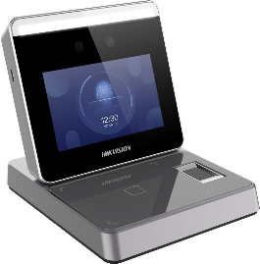 | Máy Đăng ký khuôn mặt + vân tay + thẻ EM, Mỉfare • Màn hình cảm ứng LCD 3.97 - inch để đăng ký khuôn mặt • Ống kính kép góc rộng 2Mp • Chống giả mạo khuôn mặt, khoảng cách đăng ký khuôn mặt: 0.3m đến 1.5m • Dung lượng: 2.000 người dùng, 2.000 khuôn mặt. 20.000 thẻ và 20.000 vân tay • Kết nối TCP/IP, Wifi communication • Nguồn 12 VDC, 15 W | 24 tháng | Có sẵn
SH-K1T9803F | 2,790,000 |  | Máy Chấm Công Vân Tay Màn hình LCD 2.4 inch • Lưu trữ 1000 vân tay, 1000 users, 100.000 records • Hỗ trợ tính năng Chấm công, tạo Báo cáo Tự động, Module Vân tay Quang học; • Giao tiếp: TCP-IP 10/100Mbps, Ehome • Giao tiếp đầu vào: Exit button × 1, door contact × 1 • Giao tiếp đầu ra: Relay (lock output) × 1, doorbell output × 1 • Cổng USB 2.0 xuất dữ liệu chấm công, xuất file cấu hình máy chấm công • Nguồn cung cấp: 12VDC/1A | 24 tháng | Có sẵn
SH-K1T9803MF | 2,960,000 |  | Máy Chấm Công Vân Tay + Card mifare Màn hình LCD 2.4 inch • Lưu trữ 1000 vân tay, 1000 users, 1000 cards, 100.000 records • Hỗ trợ tính năng Chấm công, tạo Báo cáo Tự động, Module Vân tay Quang học; • Khoảng cách quẹt thẻ: 0 – 5cm • Giao tiếp: TCP-IP 10/100Mbps, Ehome • Giao tiếp đầu vào: Exit button × 1, door contact × 1 • Giao tiếp đầu ra: Relay (lock output) × 1, doorbell output × 1 • Cổng USB 2.0 xuất dữ liệu chấm công, xuất file cấu hình máy chấm công • Nguồn cung cấp: 12VDC/1A • Ngôn ngữ: English, Tiếng Việt | 24 tháng | Có sẵn
SH-K1A9853F | 2,490,000 |  | Máy Chấm Công Vân Tay Màn hình LCD 2.4 inch • Lưu trữ 1000 vân tay, 1000 người dùng, 100.000 bản ghi • Lấy vân tay từ xa trên máy chấm công qua phần mềm • Hỗ trợ tính năng Chấm công, tạo Báo cáo Tự động, Module Vân tay Quang học • Giao tiếp: TCP-IP 10/100Mbps, Ehome • Cổng USB 2.0 xuất dữ liệu chấm công, xuất file cấu hình máy chấm công • Nguồn cung cấp: 5VDC/1A • Ngôn ngữ: English, Tiếng Việt | 24 tháng | Có sẵn
SH-K1A9853MF (SH-K1T9803F) | 2,540,000 |  | Máy Chấm Công Vân Tay + Card Mifare, Màn hình LCD 2.4 inch • Lưu trữ 1000 vân tay, 1000 người dùng, 100.000 bản ghi • Lấy vân tay từ xa trên máy chấm công qua phần mềm • Hỗ trợ tính năng Chấm công, tạo Báo cáo Tự động, Module Vân tay Quang học • Giao tiếp: TCP-IP 10/100Mbps, Ehome • Cổng USB 2.0 xuất dữ liệu chấm công, xuất file cấu hình máy chấm công • Nguồn cung cấp: 5VDC/1A • Ngôn ngữ: English, Tiếng Việt | 24 tháng | Có sẵn
SH-K1T9804AMF (DS-K1T804AMF) (Có Wifi) | Liên Hệ | 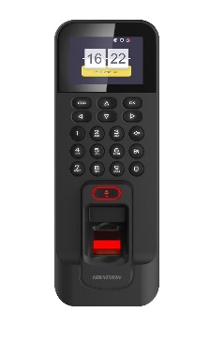 | Máy Chấm Công Vân Tay + Thẻ Mifare, Màn hình LCD 2.4 inch • Lưu trữ 3000 vân tay, 3000 thẻ 1000 users, 100.000 records • Hỗ trợ tính năng Chấm công, tạo Báo cáo Tự động, Module Vân tay Quang học; • Giao tiếp: TCP-IP 10/100Mbps, Wifi , RS485 • Giao tiếp đầu vào: Exit button × 1, door contact × 1 • Giao tiếp đầu ra: Relay (lock output) × 1, doorbell output × 1 • Cổng USB 2.0 xuất dữ liệu chấm công, xuất file cấu hình máy chấm công • Nguồn cung cấp: 12VDC/1A (Không bao gồm) • Ngôn ngữ: English, Tiếng Việt | 24 tháng | Có sẵn
SH-K1T9804BMF | Liên Hệ |  | Máy Chấm Công Vân Tay + Thẻ Mifare, Màn hình LCD 2.4 inch • Lưu trữ 3000 vân tay, 3000 thẻ 1000 users, 100.000 records • Hỗ trợ tính năng Chấm công, tạo Báo cáo Tự động, Module Vân tay Quang học; • Giao tiếp: TCP-IP 10/100Mbps, Wifi • Giao tiếp đầu vào: Exit button × 1, door contact × 1 • Giao tiếp đầu ra: Relay (lock output) × 1, doorbell output × 1 • Cổng USB 2.0 xuất dữ liệu chấm công, xuất file cấu hình máy chấm công • Nguồn cung cấp: 12VDC/1A (Không bao gồm) • Ngôn ngữ: English, Tiếng Việt | 24 tháng | Có sẵn
DS-K1T341BMWI-T | Liên Hệ | 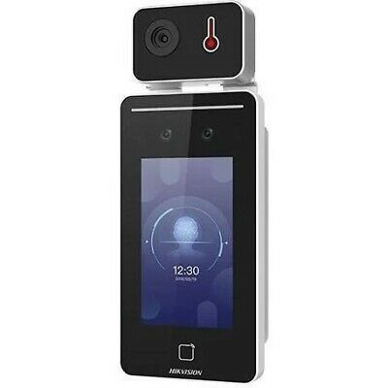 | Máy chấm công đo thân nhiệt, nhận diên khuôn mặt + thẻ Mifare • Khoảng cáche: 0.3 m đến 1 m • Nhiệt độ đo lường từ 30° đến 45° C • Màn hình LCD 4.3 - inch, 2 MP • Tối đa 6000 khuôn mặt, 6000 thẻ, 100.000 sự kiện • Kết nối TCP/IP, Wifi communication, • Vị trí: trong nhà • Nguồn 12V/2A • Thời gian nhận diện: <0.2 s/user, | 24 tháng | Có sẵn
DS-K1TA70MI-T | Liên Hệ |  | Máy chấm công đo thân nhiệt, nhận diên khuôn mặt + thẻ Mifare • Khoảng cáche: 0.3 m đến 1,8 m (nhận diện người đeo khẩu trang) • Nhiệt độ đo lường từ 30° đến 45° C • Màn hình LCD 7 - inch, 2 MP • Tối đa 3000 khuôn mặt, 5000 thẻ, 100.000 sự kiện • Kết nối TCP/IP, Wifi communication, • Vị trí: trong nhà • Nguồn 12V/2A • Thời gian nhận diện: <0.2 s/user, | 24 tháng | Có sẵn
DS-K1T671TM-3XF | Liên Hệ |  | Máy chấm công đo thân nhiệt, nhận diên khuôn mặt + thẻ Mifare • Khoảng cáche: 0.3 m đến 2 m • Nhiệt độ đo lường từ 30° đến 45° C • Màn hình LCD 7 - inch, 2 MP • Tối đa 50.000 khuôn mặt, 50.000 thẻ, 100.000 sự kiện • Kết nối TCP/IP, Wifi communication, • Vị trí: trong nhà • Nguồn 12V/2A • Thời gian nhận diện: <0.2 s/user, | 24 tháng | Có sẵn
KIỂM SOÁT VÀO RA
DS-K2M0016A | Liên Hệ |  | Bộ điều khiển thang máy • Kết nối tối đa 16 tầng với 1 thiết bị • Chuẩn RS485 • Kết nối 8 bộ điều kiến với 1 master | 24 tháng | Có sẵn
DS-K2210 | Liên Hệ |  | Bộ master điều khiển thang máy • cho phép điều khiển đến 128 tầng • Dung lượng: 20 Card và 50.000 sự kiện • Chuẩn kết nối: TCP/IP và RS485 • Cổng kết nối Card Reader: 2 Wiegand readers or 2 RS485 readers | 24 tháng | Có sẵn
DS-K2622X | Liên Hệ | 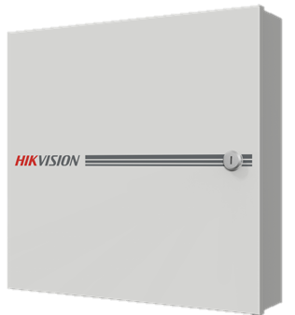 | Bộ kiểm soát vào ra 2 cửa, Lưu trữ 100,000 Users, 10,000 vân tay, 100,000 thẻ và 300,000 sự kiện kiểm soát vào ra. Giao tiếp : TCP/IP, RS-485, ISUP5.0, ISAPI Hỗ trợ kết nối 4 đầu đọc thẻ chuẩn RS485 hoặc 4 đầu đọc thẻ chuẩn wiegand Cấu hình qua Web Input interface: Door Sensor×2, Door Switch×2, Case Input×4, Fire Alarm Linkage×1, Tamper-proof×1; Output interface: Door Switch Relay×2, Alarm Relay×4 | 24 tháng | Có sẵn
DS-K2624X | Liên Hệ |  | Bộ kiểm soát vào ra 4 cửa, Lưu trữ 100,000 Users, 10,000 vân tay, 100,000 thẻ và 300,000 sự kiện kiểm soát vào ra. Giao tiếp : TCP/IP, RS-485, ISUP5.0, ISAPI Hỗ trợ kết nối 4 đầu đọc thẻ chuẩn RS485 hoặc 4 đầu đọc thẻ chuẩn wiegand Cấu hình qua Web Input interface: Door Sensor×4, Door Switch×4, Case Input×8, Fire Alarm Linkage×1, Tamper-proof×1; Output interface: Door Switch Relay×4, Alarm Relay×4 | 24 tháng | Có sẵn
DS-K2601T | Liên Hệ | 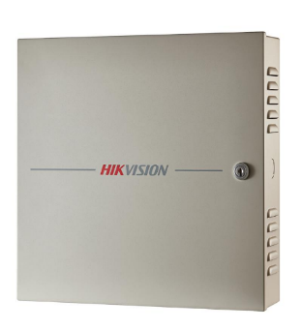 | Bộ kiểm soát vào ra 1 cửa, Lưu trữ 100,000 thẻ và 300,000 sự kiện kiểm soát vào ra. Giao tiếp : TCP/IP, RS-485, Wiegand (W26/W34) Hỗ trợ kết nối 2 đầu đọc thẻ chuẩn RS485 và 2 đầu đọc thẻ chuẩn wiegand Giao tiếp ngõ vào: Cửa từ ×1, Báo động ×4, ngõ vào tình huống ×2; exit button × 1 Giao tiếp ngõ ra: Relay khóa ×1, Relay báo động ×2. Công suất: 50W Kích thước: 373 mm × 345 mm × 98 mm | 24 tháng | Có sẵn
DS-K2602T | Liên Hệ |  | Bộ kiểm soát vào ra 2 cửa, Lưu trữ 100,000 thẻ và 300,000 sự kiện kiểm soát vào ra. Giao tiếp : TCP/IP, RS-485, Wiegand (W26/W34) Hỗ trợ kết nối 4 đầu đọc thẻ chuẩn RS485 và 4 đầu đọc thẻ chuẩn wiegand Giao tiếp ngõ vào: Cửa từ ×2, Báo động ×4, ngõ vào tình huống ×4; exit button × 2 Giao tiếp ngõ ra: Relay khóa ×2, Relay báo động ×4. Công suất: 100W Kích thước: 373 mm × 345 mm × 98 mm | 22 tháng | Có sẵn
DS-K2604T | Liên Hệ |  | Bộ kiểm soát vào ra 4 cửa, Lưu trữ 100,000 thẻ và 300,000 sự kiện kiểm soát vào ra. Giao tiếp : TCP/IP, RS-485, Wiegand (W26/W34) Hỗ trợ kết nối 8 đầu đọc thẻ chuẩn RS485 và 4 đầu đọc thẻ chuẩn wiegand Giao tiếp ngõ vào: Cửa từ ×4, Báo động ×4, ngõ vào tình huống ×8; exit button × 4 Giao tiếp ngõ ra: Relay khóa ×4, Relay báo động ×4. Công suất: 100W Kích thước: 373 mm × 345 mm × 98 mm | 23 tháng | Có sẵn
SH-K3801 (DS-K2801) | Liên Hệ | 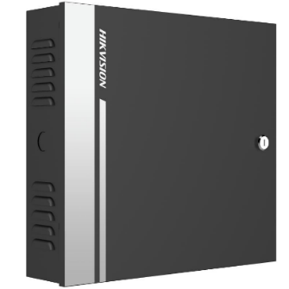 | Bộ kiểm soát vào ra 1 cửa, Lưu trữ 10,000 thẻ và 50,000 sự kiện kiểm soát vào ra. Giao tiếp : TCP/IP, Wiegand (W26/W34) Hỗ trợ kết nối 2 đầu đọc thẻ chuẩn wiegand Giao tiếp ngõ vào: Cửa từ ×1, , ngõ vào tình huống ×1; exit button × 1 Giao tiếp ngõ ra: Relay khóa ×1, Relay báo động ×1. Công suất: 50W Kích thước: 285mm × 237mm × 69mm | 24 tháng | Có sẵn
DS-K2802 | Liên Hệ |  | Bộ kiểm soát vào ra 2 cửa, Lưu trữ 10,000 thẻ và 50,000 sự kiện kiểm soát vào ra. Giao tiếp : TCP/IP, Wiegand (W26/W34) Hỗ trợ kết nối 4 đầu đọc thẻ chuẩn wiegand Giao tiếp ngõ vào: Cửa từ ×2, , ngõ vào tình huống ×2; exit button × 2 Giao tiếp ngõ ra: Relay khóa ×2, Relay báo động ×2. Công suất: 100W Kích thước: 285mm × 237mm × 69mm | 24 tháng | Có sẵn
DS-K2804 | Liên Hệ |  | Bộ kiểm soát vào ra 4 cửa, Lưu trữ 10,000 thẻ và 50,000 sự kiện kiểm soát vào ra. Giao tiếp : TCP/IP, Wiegand (W26/W34) Hỗ trợ kết nối 4 đầu đọc thẻ chuẩn wiegand Giao tiếp ngõ vào: Cửa từ ×4, , ngõ vào tình huống ×4; exit button × 4 Giao tiếp ngõ ra: Relay khóa ×4, Relay báo động ×4. Công suất: 100W Kích thước: 285mm × 237mm × 69mm | 24 tháng | Có sẵn
DS-K2811 | 5,300,000 |  | Bộ kiểm soát vào ra 1 cửa, Lưu trữ 10,000 thẻ và 50,000 sự kiện kiểm soát vào ra. Giao tiếp : TCP/IP, Wiegand (W26/W34) Hỗ trợ kết nối 2 đầu đọc thẻ chuẩn wiegand Giao tiếp ngõ vào: Cửa từ ×1, , ngõ vào tình huống ×1; exit button × 1, Alarm in x 5 Giao tiếp ngõ ra: Relay khóa ×1, Relay báo động ×1. Alarm out x 4 Công suất: 100W Kích thước: 370 mm × 345 mm × 90 mm | 24 tháng | Có sẵn
DS-K2812 | 6,600,000 |  | Bộ kiểm soát vào ra 2 cửa, Lưu trữ 10,000 thẻ và 50,000 sự kiện kiểm soát vào ra. Giao tiếp : TCP/IP, Wiegand (W26/W34) Hỗ trợ kết nối 4 đầu đọc thẻ chuẩn wiegand Giao tiếp ngõ vào: Cửa từ ×2, , ngõ vào tình huống ×2; exit button × 2, Alarm in x 5 Giao tiếp ngõ ra: Relay khóa ×2, Relay báo động ×2. Alarm out x 4 Công suất: 100W Kích thước: 370 mm × 345 mm × 90 mm | 24 tháng | Có sẵn
DS-K2814 | 7,200,000 |  | Bộ kiểm soát vào ra 4 cửa, Lưu trữ 10,000 thẻ và 50,000 sự kiện kiểm soát vào ra. Giao tiếp : TCP/IP, Wiegand (W26/W34) Hỗ trợ kết nối 4 đầu đọc thẻ chuẩn wiegand Giao tiếp ngõ vào: Cửa từ ×4, , ngõ vào tình huống ×4; exit button × 4, Alarm in x 3 Giao tiếp ngõ ra: Relay khóa ×4, Relay báo động ×4. Alarm out x 4 Công suất: 100W Kích thước: 370 mm × 345 mm × 90 mm | 24 tháng | Có sẵn
ĐẦU ĐỌC THẺ
DS-K1T801M | 880,000 |  | Bộ kiểm soát vào ra dùng thẻ Mifare, Có bàn phím Hỗ trợ 3000 thẻ Kết nối nút ấn, khóa cửa | 24 tháng | Có sẵn
DS-K1T802M | 2,350,000 |  | Bộ kiểm soát vào ra dùng thẻ Mifare, Có bàn phím Hỗ trợ 3000 thẻ Chuẩn kết nối: TCP/IP Kết nối nút ấn, khóa cửa | 24 tháng | Có sẵn
DS-K1801M | 870,000 |  | Đầu đọc thẻ Mifare Hỗ trợ 3000 thẻ Kết nối nút ấn, khóa cửa | 25 tháng | Có sẵn
DS-K1802MK | 1,058,000 |  | Đầu đọc thẻ EM , có bàn phím hỗ trợ giao thức Wiegand(W26/W34) ,chống bụi chuẩn IP 65. | 24 tháng | Có sẵn
DS-K1802M | 810,000 |  | Đầu đọc thẻ Mifare 1 , hỗ trợ giao thức Wiegand(W26/W34) ,chống bụi chuẩn IP 65. | 24 tháng | Có sẵn
DS-K1101MK | 1,380,000 |  | Mifare1/ EM card reader PC+ABS material shell with PMMA panel design Built-in audible beeper RS-485 and Wiegand interface IP64 | 24 tháng | Có sẵn
DS-K1101M | 1,100,000 |  | Không bàn phím | 24 tháng | Có sẵn
DS-K1102MK | Liên Hệ |  | Đầu đọc thẻ hỗ trợ RS-485 và Wiegand (W26/W34) | 24 tháng | Có sẵn
DS-K1102AM | Liên Hệ |  | Đầu đọc thẻ hỗ trợ RS-485 và Wiegand (W26/W34) | 24 tháng | Có sẵn
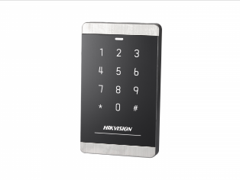
DS-K1102AMK | Liên Hệ |  | Đầu đọc thẻ hỗ trợ RS-485 và Wiegand (W26/W34) | 24 tháng | Có sẵn
DS-K1103MK | 1,550,000 |  | Mifare 1 card reader PC+ABS material shell with PMMA panel design Built-in audible beeper RS-485 and Wiegand interface IP64 | 24 tháng | Có sẵn
DS-K1201AMF | 2,650,000 |  | Đầu đọc thẻ Mifare + Vân tay (Kết nối hệ thống Access) • Lưu trữ 5000 vân tay • Hỗ trợ tính năng Chấm công, tạo Báo cáo Tự động, Module Vân tay Quang học; • Giao tiếp: TCP-IP 10/100Mbps, RS485 • Nguồn cung cấp: 12VDC/1A | 24 tháng | Có sẵn
DS-K1103M | 1,400,000 |  | Đầu đọc thẻ, Không bàn phím | 24 tháng | Có sẵn
DS-K1F100-D8E | 1,500,000 |  | Đầu đọc thẻ HIKVISION DS-K1F100-D8E Hỗ trợ Plug-and-play USB với công nghệ không cần driver. Hỗ trợ nhiều loại thẻ khác nhau (Mifare card, CPU, PSAM, ID card, and EM card) với tần số đọc thẻ 13.56 MHz và 125 KHz Đăng ký thẻ cho dự án. Kích thước: 117 x 67.5 x 14.3 mm. Trọng lượng: 87.6g. | 24 tháng | Có sẵn
Tripod
DS-K3G301(L)X DS-K3G301LX-R | Liên Hệ |  | Cổng kiểm soát vào ra tự động Lưu lượng: 25 - 60 người /phút Độ bền trên 2 triệu lần đóng mở Hộ trợ kết nổi TCP/IP Hỗ trợ kết nối I/O với bên thứ 3 Tự động mở khi có cháy | 24 tháng | Có sẵn
Phụ kiện
SH-K9M-AW224 (DS-K7M-AW24) | 990,000 | 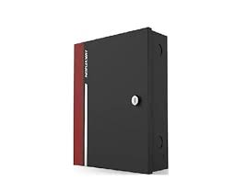 | Nguồn chuyên dụng cho hệ thống Access Control Công suất: 24W Nguồn ra: 12VDC Có thể lắp với ắc quy dự phòng khi mất điện Kích thước: 235 × 384 × 90 mm | 24 tháng | có sẵn
SH-K50M-AW (DS-K7M-AW50) | 2,390,000 |  | Nguồn chuyên dụng cho hệ thống Access Control Công suất: 50W Nguồn ra: 12VDC Có thể lắp với ắc quy dự phòng khi mất điện Kích thước: 235 × 384 × 90 mm | 24 tháng | Có sẵn
SH-K100M-AW (DS-K7M-AW100) | 3,690,000 |  | Nguồn chuyên dụng cho hệ thống Access Control Công suất: 100W Nguồn ra: 12VDC Có thể lắp với ắc quy dự phòng khi mất điện Kích thước: 370 mm × 345 mm × 90 mm | 24 tháng | Có sẵn
DS-K2M062 | 720,000 |  | Module bảo vệ (Phá đầu đọc, thì khóa cửa vẫn đóng) Giao tiếp: RS-485. Ngõ vào: 1 cửa từ ×1, 1 công tắc cửa ×1, lẫy chống trộm ×1. Ngõ ra: Relay công tắc cửa × 1. Nguồn điện: DC 12V. | 24 tháng | Có sẵn
DS-K2M061 | 1,690,000 |  | Module bảo vệ (Phá đầu đọc thì khóa cửa vẫn đóng) Giao tiếp: RS-485. Ngõ vào: 1 cửa từ ×1, 1 công tắc cửa ×1, lẫy chống trộm ×1. Ngõ ra: Relay công tắc cửa × 1, Relay báo động × 1. Nguồn điện: DC 12V. | 24 tháng | Có sẵn
DS-K4E100 | 1,500,000 |  | Khóa điện cổng ngoài trời dùng cho hệ thống chuông cửa có hình và hê thống kiểm soát vào ra Sử dụng cho cửa mở bên phải Khóa sẽ chốt lại sau 9 giây nếu không có người vào Nguồn: 12VDC-18VDC, dòng điện làm việc: 350mA, dòng chờ: 25mA Tuổi thọ: hơn 500.000 lần đóng mở khóa Kích thước: 130 mm × 100 mm × 61.25 mm Trọng lượng: 1.45kg | 24 tháng | Có sẵn
DS-K4T108 | 1,155,000 |  | Khóa chốt rơi (thả) Phù hợp với cửa gỗ, kính và kim loại Trạng thái tín hiệu đầu ra: NO, NC, COM Vật liệu chống mài mòn Kích thước thân khóa (Dai x Rộng x Cao) 205×34×42mm Điện áp sử dụng: 12VDC (Dòng khởi động ≤1.2A, Dòng chờ: 0.2A) Trọng lượng: 0.74kg | 24 tháng | Có sẵn
DS-K4T100 | 1,790,000 |  | Có thông báo trạng thái đóng/mở cửa | 24 tháng | Có sẵn
DS-K4T100-U2 | 1,820,000 |  | Bộ Gá khóa trên và dưới cho khóa chốt DS-K4T108 (SH-K5T108) Bộ gồm 2 chiếc trên và dưới (có thể dùng là 2 gá trên được) Kích thước: 205mm × 58mm × 46mm Trọng lượng: 1.3kg | 24 tháng | Có sẵn
DS-K4T108-U1 (SH-K5T108-U1) | 320,000 |  | Gá khóa dưới cho khóa chốt rơi (thả), dùng cho DS-K4T108 (SH-K5T108) Kích thước: 70×44×24.5mm Trọng lượng: 0.15kg | 24 tháng | Có sẵn
SH-K4H455S DS-K4H255S | 1,010,000 |  | Khóa từ cho 1 cửa , chịu lực 272kg(550Lbs) Linear Thrust, 12 VDC, 340mA. Được sử dụng cửa gỗ, kính, kim loại và của chống cháy Có LED hiển thị trạng thái khóa Kích thước thân khóa (Dài × Rộng × Cao) 250 mm × 28 mm × 48 mm Trọng Lượng: 1.9kg | 24 tháng | Có sẵn
DS-K4H250S | 1,800,000 |  | Có thông báo trạng thái đóng/mở cửa | 24 tháng | Có sẵn
DS-K4H258-LZ | 640,000 |  | Gá LZ cho khóa từ, dùng cho DS-K4H258S Kích thước khung chữ L (L×W×H) 238×30×47mm Kích thước giá đỡ Z (L×W×H) 185×44×100mm Phù hợp lắp cửa gỗ và cửa kim loại Trọng lượng: 0.77kg | 24 tháng | Sắp hết
SH-K4H455-LZ DS-K4H255-LZ | 410,000 |  | Gá LZ cho khóa từ, dùng cho DS-K4H255S | 24 tháng | Có sẵn
DS-K4H250-LZ | 640,000 |  | Gá LZ cho khóa từ, dùng cho DS-K4H250S | 24 tháng | Có sẵn
DS-K4H258D | 2,860,000 |  | Khóa từ cho 2 cửa, chịu lực 280kg(550Lbs)x2 Linear Thrust, 12 VDC, 340mAx2. Được sử dụng cửa gỗ, kính, kim loại và của chống cháy Có LED hiển thị trạng thái khóa Kích thước thân khóa (Dài × Rộng × Cao) 500 mm × 45 mm × 25 mm Trọng Lượng: 4.2kg | 24 tháng | Có sẵn
DS-K4H258D-LZ | 1,430,000 |  | Gá LZ cho khóa từ, dùng cho DS-K4H258 (SH-K5H258)D Kích thước khung chữ L (L×W×H) 238×30×47mm Kích thước giá đỡ Z (L×W×H) 185×44×100mm Phù hợp lắp cửa gỗ và cửa kim loại Trọng lượng: 0.77kg | 24 tháng | Có sẵn
DS-K4H258-U (SH-K5H258-U) | 369,000 |  | Gá chữ U cho khóa từ, dùng cho DS-K4H258D và DS-K4H258S Kích thước (Dài×Rộng×Cao) 185×28×45mm Trọng lượng: 0.4kg | 24 tháng | Có sẵn
DS-K4T100-U1 | 440,000 |  | Gá chữ U cho khóa chốt | 24 tháng | Có sẵn
DS-K4DC103 | 750,000 |  | Tay co thủy lực Sức nặng: 40 - 65kg | 24 tháng | Có sẵn
DS-K4DC105 | 1,100,000 |  | Tay co thủy lực Sức nặng: 80 - 120kg | 24 tháng | Có sẵn
DS-K7P01 | 345,000 |  | Nút Exit: Mạt hợp kim nhôm, nút bấm thép Kích thước (dài x rộng x cao): 86×86×20mm Cổng ra: NO/NC/COM Đã thử nghiệm tuổi thọ: 500,000 lần bấm Trọng Lượng: 0.25kg | 24 tháng | Có sẵn
DS-K7P02 (SH-K8P02) | 345,000 |  | Nút exit : Mặt hợp kim nhôm, Nút bấm thép Kích thước ( Dài x rộng x cao ): 90×35×28.9mm | 24 tháng | Có sẵn
DS-K7P03 DS-K7P03A | 670,000 |  | Nút ấn cảm ứng (không chạm) : Mặt hợp kim nhôm, có đèn chỉ thị Kích thước ( Dài x rộng x cao ): 86×86×25mm | 24 tháng | Có sẵn
DS-K7P05 (SH-K8P05) | 650,000 |  | Nút EXIT : mặt bằng thép ko gỉ, nút thép, vỏ nút bằng thép, Kích thước ( Dài x rộng x cao ): 90×35×54mm | 24 tháng | Có sẵn
DS-K7P06 | 680,000 |  | Nút EXIT : mặt bằng thép ko gỉ, nút thép, vỏ nút bằng thép, Kích thước ( Dài x rộng x cao ): 88×88×54mm | 24 tháng | Có sẵn
DS-K7PEB (đỏ) | 250,000 |  | Nút nhấn đập vỡ khẩn cấp , màu đỏ (Hikvision) | 24 tháng | Có sẵn
DS-K7PEB (xanh) | 250,000 |  | Nút nhấn đập vỡ khẩn cấp , màu xanh lá cây (Hikvision) | 24 tháng | Có sẵn
SH-902F | 200,000 |  | Nút nhấn đập vỡ khẩn cấp , màu đỏ. (Hãng Ease security - China) | 24 tháng | Có sẵn
DS-KEM125 (SH-KEM225) | 40,000 |  | Thẻ thông minh không tiếp xúc EM, tần số: 125KHz. | 24 tháng | Có sẵn
IC S50 | 40,000 |  | Thẻ thông minh không tiếp xúc Mifare 1. Tần số 13.56vMHz | 24 tháng | Có sẵn
FM11RF08-M1 | 20,000 |  | Thẻ thông minh không tiếp xúc Mifare 1. Tần số 13.56vMHz | 24 tháng | Có sẵn
DS-KAB6-ZU1 | 1,400,000 |  | Chân đế cho máy chấm công | 24 tháng | Có sẵn
DS-KAB673-FB | 3,570,000 |  | Module vân tay mở rộng cho dòng máy chấm công DS-K1T673 series Hỗ trợ tính năng bluetooth | 24 tháng | Có sẵn
DS-KAB34X-S1 | 460,000 |  | Vỏ che mưa nắng cho máy chấm dông 341 seri và 9342 seri | 24 tháng | Có sẵn
DS-KAB671-S | 750,000 |  | Vỏ che mưa nắng cho máy chấm dông 671 seri | 24 tháng | Có sẵn
DS-KAB673-S1 | 750,000 |  | Vỏ che mưa nắng cho máy chấm dông 673 seri | 24 tháng | Có sẵn
DS-KAB323-S1 | 440,000 |  | Vỏ che mưa nắng cho máy chấm dông 323 seri | 24 tháng | Có sẵn

Akuvox
CÔNG TY TNHH ÁNH NGUYỆT CƯỜNG
VPGD: K137 Đặng Huy Tá - Hòa Minh - Liên Chiểu - Đà nẵng
Tel: 0915.878.525 | Web: anhnguyetcuong.vn | Email: anhnguyetcuong@gmail.com
BÁO GIÁ CHUÔNG HÌNH AKUVOX
Mã sản phẩm | Hình ảnh | Gía lẻ có VAT | Thông số kỹ thuật | Tình Trạng | Bảo hành
AKIS31 | 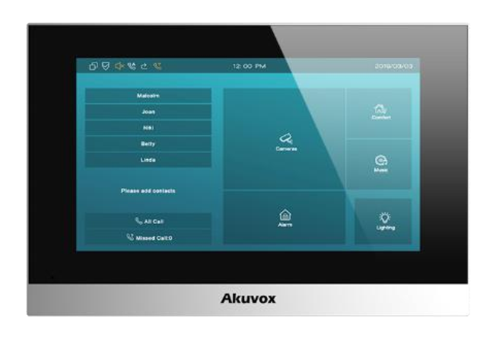 | Liên hệ | Bộ chuông hình cơ bản (Gồm 1c nút ấn E12S + 1c màn hình C313N) Đây là dòng chuông hình đã được lắp phổ biến tại các chung cư của Vinhomes, Novaland trên cả nước - Nút bấm , màn hình đều hỗ trợ trình duyệt web, cấu hình rất đơn giản hỗ trợ người cài đặt - Nút bấm 2MP , vỏ Plastic , chống nước IP65 , tích hợp đầu đọc thẻ , - Màn hình cảm ứng 7 inch - Giao tiếp và mở khóa từ xa thông qua điện thoại di động - Hỗ trợ giao thức SIP 2.0. đàm thoại cực tốt giữa nút ấn, màn hình và điện thoại di động - Màn hình có thể gọi điện thoại cho app SmartPlus, hoặc app có thể tương tác với từng thiết bị nút bấm, màn hình - Xem video trực tiếp từ camera của nút ấn cửa | Có sẵn | 24 tháng
AKIS61 |  | Liên hệ | Bộ chuông hình cơ bản (Gồm 1c nút ấn E12S + 1c màn hình S562W) Đây là dòng chuông hình đã được lắp phổ biến tại các chung cư của Vinhomes, Novaland trên cả nước - Nút bấm , màn hình đều hỗ trợ trình duyệt web, cấu hình rất đơn giản hỗ trợ người cài đặt - Nút bấm 2MP , vỏ Plastic , chống nước IP65 , tích hợp đầu đọc thẻ , - Màn hình cảm ứng 7 inch , hỗ trợ PoE , Wifi , tích hợp tính năng hệ thống báo động - Giao tiếp và mở khóa từ xa thông qua điện thoại di động - Hỗ trợ giao thức SIP 2.0. đàm thoại cực tốt giữa nút ấn, màn hình và điện thoại di động - Màn hình có thể gọi điện thoại cho app SmartPlus, hoặc app có thể tương tác với từng thiết bị nút bấm, màn hình - Xem video trực tiếp từ camera của nút ấn cửa | Có sẵn | 24 tháng
C313N |  | Liên hệ | Màn hình cảm ứng cao cấp 7 inch • Quản lý từ xa qua App SmartPlus của Akuvox • Màn hình cảm ứng màu sắc kích thước 7 inch, độ phân giải 1024 x 600 ; độ tương phản 600:1 ; độ sáng 250cd/m2 ; loa 4 Ohm 2W , công nghệ khử tiếng vọng • RAM / ROM: 128MB / 128MB • Hỗ trợ Cổng mạng Ethernet • Mở khóa từ xa qua app điện thoại • Xem trực tiếp hình ảnh nút ấn và liên kết với camera an ninh • Màn hình có thể gọi các màn hình căn hộ khác , hoặc gọi riêng về App • App có thể gọi điện riêng về từng màn • Màn hình có thể gọi đồng bộ tất cả các màn hình còn lại cùng lúc • Tích hợp tính năng báo động - hỗ trợ 08 cổng báo động đầu vào • Hỗ trợ giao thức SIP 2.0. đàm thoại cực tốt giữa nút ấn, màn hình và điện thoại di động • Cài đặt rất thân thiện và nhanh chóng • Nguồn cung cấp: 12 VDC Phù hợp cho nhà riêng , biệt thự , căn hộ chung cư | Có sẵn | 24 tháng
S562W | 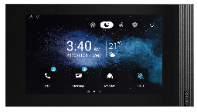 | Liên hệ | Màn hình cảm ứng cao cấp 7 inch (Hệ điều hành Linux, thiết kế hiện đại) • Quản lý từ xa qua App SmartPlus của Akuvox • Màn hình cảm ứng màu sắc kích thước 7 inch, độ phân giải 1024 x 600 ; độ tương phản 600:1 ; độ sáng 250cd/m2 ; loa 4 Ohm 2W , công nghệ khử tiếng vọng • RAM / ROM: 128MB / 128MB • Hỗ trợ Wifi + 02 Cổng mạng Ethernet • Mở khóa từ xa qua app điện thoại • Xem trực tiếp hình ảnh nút ấn và liên kết với camera an ninh • Màn hình có thể gọi các màn hình căn hộ khác , hoặc gọi riêng về App • App có thể gọi điện riêng về từng màn • Màn hình có thể gọi đồng bộ tất cả các màn hình còn lại cùng lúc • Tích hợp tính năng báo động - hỗ trợ 08 cổng báo động đầu vào • Hỗ trợ giao thức SIP 2.0. đàm thoại cực tốt giữa nút ấn, màn hình và điện thoại di động • Cài đặt rất thân thiện và nhanh chóng • Nguồn cung cấp: 12 VDC/ PoE IEEE802.3af Phù hợp cho nhà riêng , biệt thự , căn hộ chung cư | Có sẵn | 24 tháng
S565W |  | Liên hệ | Màn hình cảm ứng cao cấp 10 inch (Hệ điều hành Linux, thiết kế hiện đại) • Quản lý từ xa qua App SmartPlus của Akuvox • Màn hình cảm ứng màu sắc kích thước 7 inch, độ phân giải 1024 x 600 ; độ tương phản 900:1 ; độ sáng 350cd/m2 ; loa 4 Ohm 2W , công nghệ khử tiếng vọng • RAM / ROM: 128MB / 128MB • Hỗ trợ Wifi + 02 Cổng mạng Ethernet • Mở khóa từ xa qua app điện thoại • Xem trực tiếp hình ảnh nút ấn và liên kết với camera an ninh • Màn hình có thể gọi các màn hình căn hộ khác , hoặc gọi riêng về App • App có thể gọi điện riêng về từng màn • Màn hình có thể gọi đồng bộ tất cả các màn hình còn lại cùng lúc • Tích hợp tính năng báo động - hỗ trợ 08 cổng báo động đầu vào • Hỗ trợ giao thức SIP 2.0. đàm thoại cực tốt giữa nút ấn, màn hình và điện thoại di động • Cài đặt rất thân thiện và nhanh chóng • Nguồn cung cấp: 12 VDC/ PoE IEEE802.3af Phù hợp cho nhà riêng , biệt thự , căn hộ chung cư | Có sẵn | 24 tháng
E12S |  | Liên hệ | Nút bấm chuông hình IP Akuvox • Camera độ phân giải 2 MP, Góc nhìn 123º • Hỗ trợ đàm thoại 2 chiều, liveview từ màn hình hoặc từ app SmartPlus • Cổng kết nối Ethernet 10/100M ; Wiegand • Hỗ trợ giao thức SIP • Hỗ trợ kết nối với khóa điện, khóa từ , mở cửa từ xa qua App và qua màn hình căn hộ • Hỗ trợ mở khóa bằng thẻ từ , tích hợp đầu đọc thẻ RF 13.56MHz, 125kHz , BLE • Hỗ trợ 2 cổng alarm input, 1 cổng alarm output , có lẫy chống trộm , 1 relay output • Tích hợp khe cắm thẻ nhớ • Tích hợp loa 8 Ohm, 1.5W • Chuẩn bảo vệ IP65 • Nguồn vào PoE tiêu chuẩn/ 12V DC • Không kèm nguồn 12V•1A • Vật liệu : Plastic • Nên mua thêm vỏ che nếu lắp đặt ngoài trời ( vị trí k có mái hiên ) • Cấu hình qua web , cài đặt thân thiện và nhanh chóng cho người cài đặt | Có sẵn | 24 tháng
E12W |  | Liên hệ | Có thêm kết nối Wifi | Có sẵn | 24 tháng
R20A On-Wall |  | Liên hệ | Nút bấm chuông hình IP Akuvox - Vỏ hợp kim nhôm - thiết kế sang trọng, hiện đại • Camera độ phân giải 2 MP, Góc nhìn 110º • Hỗ trợ đàm thoại 2 chiều, liveview từ màn hình hoặc từ app SmartPlus • Cổng kết nối Ethernet 10/100M , Wiegand , RS-485 • Hỗ trợ giao thức SIP, ONVIF • Hỗ trợ kết nối với khóa điện, khóa từ , mở cửa từ xa qua App và qua màn hình căn hộ • Hỗ trợ mở khóa bằng thẻ từ , tích hợp đầu đọc thẻ RF 13.56MHz, 125kHz , NFC • Hỗ trợ 2 cổng alarm input, 1 cổng alarm output , 2 relay output • Tích hợp loa 8 Ohm, 1.5W • Chuẩn bảo vệ IP65 • Nguồn vào PoE tiêu chuẩn/ 12V DC • Không kèm nguồn 12V•1A • Vật liệu : Hợp kim nhôm • Nên mua thêm vỏ che nếu lắp đặt ngoài trời ( vị trí k có mái hiên ) • Cấu hình qua web , cài đặt thân thiện và nhanh chóng cho người cài đặt | Có sẵn | 24 tháng
Vỏ che mưa cho nút E12 (E12W (E12X) On-wall Rain Cover) |  | Liên hệ | Vỏ che chống nước cho nút ấn E12S và E12W | Có sẵn | 24 tháng
Vỏ che mưa cho nút R20 (R20A On-wall Rain Cover) |  | Liên hệ | Vỏ che chống nước cho nút ấn R20A On-Wall | Có sẵn | 24 tháng

Báo giá trên là giá đã gồm thuế VAT và thuế xuất nhập khẩu
Hàng mới 100%

BĐ HIK ko dây Gen2
CÔNG TY TNHH ÁNH NGUYỆT CƯỜNG
VPGD: K137 Đặng Huy Tá - Hòa Minh - Liên Chiểu - Đà nẵng
Tel: 0915.878.525 | Web: anhnguyetcuong.vn | Email: anhnguyetcuong@gmail.com
Báo động Hikvision không dây Gen2
Mã sản phẩm | Giá lẻ VAT 8% | Hình ảnh | Thông số kỹ thuật | Bảo hành | Tình trạng
 |  |  | BỘ KIT (mua theo bộ giá tốt hơn mua từng bộ phận)
DS-PWA64-Kit-WB (Bộ KIT báo động kết nối Wifi. Và thông báo qua App) | 6,990,000 |  | Bộ Kit báo động gồm: •1 bộ Trung tâm báo động không dây DS-PWA64-L-WB •1 cảm biến hồng ngoại DS-PDP15P-EG2-WB •1 Công tắc từ không dây DS-PDMC-EG2-WB •1 tay điều khiển từ xa DS-PKF1-WB - Hệ thống báo động không dây, hỗ trợ tầm xa tín hiệu đến 1.200m ở không gian trống - Hỗ trợ 1 cổng LAN, kết nối Wifi, - Xem video thông qua phần mềm Hik-connect - Cấu hình thông qua Web, ứng dụng di động - Hỗ trợ tối đa 64 vùng không dây - Hỗ trợ kế nối: 32 tay điều khiển, 2 bộ lặp, 4 loa, 8 đầu đọc thẻ và bàn phím. - Hỗ trợ 32 User gồm: 1 user cài đặt, 1 user cài đặt, 1 user quản trị và 30 user thường - Gửi Video báo động thông qua Email và App - Pin sạc dự phòng 4520 mAh, hoạt động lên đến 12h sau khi mất điện - Kích thước: 170 mm x 170 mm x 38.6 mm - Trọng lượng: 557.5 g - Màu Trắng | 24 tháng | Có sẵn
DS-PWA64-Kit-WB/4G (Bộ KIT báo động kết nối Wifi. 4G Và thông báo qua App) | 9,300,000 |  | Giống bộ DS-PWA64-Kit-WB và bổ sung thêm Modul 4G để lắp Sim. Có thể gọi điện và kết nối internet qua sóng 4G | 24 tháng | Có sẵn
DS-PWA96-Kit-WB (Bộ KIT báo động Pro) | 11,630,000 | 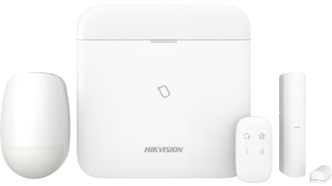 | Bộ Kit báo động gồm: •1 bộ Trung tâm báo động không dây DS-PWA96-M-WB •1 cảm biến hồng ngoại DS-PDP15P-EG2-WB •1 Công tắc từ không dây DS-PDMC-EG2-WB •1 tay điều khiển từ xa DS-PKF1-WB - Hệ thống báo động không dây, hỗ trợ tầm xa tín hiệu đến 1.200m ở không gian trống - Hỗ trợ 1 cổng LAN, kết nối Wifi, khe cắm SIM kết nối 3G/4G, gọi điện và gửi SMS - Báo động qua tin nhắn/cuộc gọi (tối đa 8 số điện thoại - gọi điện/gửi SMS) - Xem video thông qua phần mềm Hik-connect - Cấu hình thông qua Web, ứng dụng di động - Hỗ trợ tối đa 96 vùng không dây. (tối đa 48 đầu báo Pircam) - Hỗ trợ kế nối: 48 tay điểu khiển, 4 bộ lặp, 6 loa, 8 đầu đọc thẻ và bàn phím. - Hỗ trợ 48 User gồm: 1 user cài đặt, 1 user cài đặt, 1 user quản trị và 46 user thường - Gửi Video báo động thông qua Email và App - Pin sạc dự phòng 4520 mAh, hoạt động lên đến 12h sau khi mất điện - Kích thước: 170 mm x 170 mm x 38.6 mm - Trọng lượng: 557.5 g - Màu Trắng | 24 tháng | Có sẵn
Bộ KIT AX Pro CAO CẤP (Tủ TT + Còi không dây + bàn phím không dây + Ắc Quy) Gen2 | 15,680,000 | 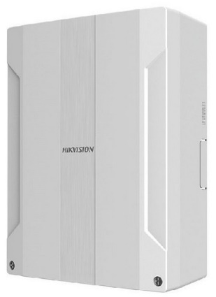 | Tích hợp 96 vùng không dây, 16 vùng có dây , 02 ngõ ra có dây , 02 ngõ ra 12V 1A ; tối đa 96 vùng ( gồm có dây , ko dây , output , IRCAM ) , mở rộng tới 08 bàn phím ko dây và tay điều khiển không dây, hỗ trợ 06 loa không dây (03 trong nhà, 03 ngoài trời) ; tích hợp cổng RJ45, tích hợp Wifi , hỗ trợ 3/4G. Mặc định hỗ trợ cảm biến ko dây Gen2 của Hikvision Nguồn: 110V/220V AC Combo bao gồm: Trung tâm DS-PWA96-M2H-WB x 1c Bàn phím ko dây DS-PK1-E-WB x 1c Loa không dây DS-PS1-I-WB x 1c Ắc Quy dự phòng 12V-7Ah x 1c | 24 tháng | Sẵn Hàng
VẬT TƯ LẤY RỜI THÊM - CÁC ĐẦU BÁO
DS-PWA64-L-WB | 4,600,000 |  | Tủ trung tâm báo động - Hệ thống báo động không dây, hỗ trợ tầm xa tín hiệu đến 1.200m ở không gian trống - Hỗ trợ 1 cổng LAN, kết nối Wifi - Xem video thông qua phần mềm Hik-connect - Cấu hình thông qua Web, ứng dụng di động - Hỗ trợ tối đa 64 vùng không dây - Hỗ trợ kế nối: 32 tay điều khiển, 2 bộ lặp, 4 loa, 8 đầu đọc thẻ và bàn phím. - Hỗ trợ 32 User gồm: 1 user cài đặt, 1 user cài đặt, 1 user quản trị và 30 user thường - Gửi Video báo động thông qua Email và App - Pin sạc dự phòng 4520 mAh, hoạt động lên đến 12h sau khi mất điện - Kích thước: 170 mm x 170 mm x 38.6 mm - Trọng lượng: 557.5 g | 24 tháng | Có sẵn
DS-PWA96-M-WB (Tủ trung tâm) | 8,560,000 |  | Tủ trung tâm báo động - Hệ thống báo động không dây, hỗ trợ tầm xa tín hiệu đến 1.200m ở không gian trống - Hỗ trợ 1 cổng LAN, kết nối Wifi, khe cắm SIM kết nối 3G/4G, gọi điện và gửi SMS - Báo động qua tin nhắn/cuộc gọi (tối đa 8 số điện thoại - gọi điện/gửi SMS) - Xem video thông qua phần mềm Hik-connect - Cấu hình thông qua Web, ứng dụng di động - Hỗ trợ tối đa 96 vùng không dây. (tối đa 48 đầu báo Pircam) - Hỗ trợ kế nối: 48 tay điểu khiển, 4 bộ lặp, 6 loa, 8 đầu đọc thẻ và bàn phím. - Hỗ trợ 48 User gồm: 1 user cài đặt, 1 user cài đặt, 1 user quản trị và 46 user thường - Gửi Video báo động thông qua Email và App - Pin sạc dự phòng 4520 mAh, hoạt động lên đến 12h sau khi mất điện - Kích thước: 170 mm x 170 mm x 38.6 mm - Trọng lượng: 557.5 g | 24 tháng | Có sẵn
Tủ trung tâm DS-PWA96-M2H-WB AX Pro Panel 96 vùng (trong đó có 16 vùng có dây) Gen2 | 10,500,000 | 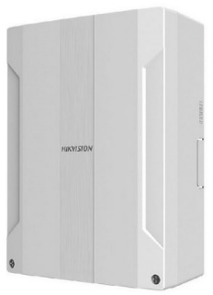 | Tích hợp 96 vùng không dây, 16 vùng có dây , 02 ngõ ra có dây , 02 ngõ ra 12V 1A ; tối đa 96 vùng ( gồm có dây , ko dây , output , IRCAM ) , mở rộng tới 08 bàn phím ko dây và tay điều khiển không dây, hỗ trợ 06 loa không dây (03 trong nhà, 03 ngoài trời) ; tích hợp cổng RJ45, tích hợp Wifi , hỗ trợ 3/4G. Không bao gồm Acquy dự phòng ( 12V-7Ah ) và bàn phím Mặc định hỗ trợ cảm biến ko dây Gen2 của Hikvision Kết nối đồng thời các cảm biến không dây và có dây Nguồn: 110V/220V AC | 24 tháng | Có sẵn
DS-PKF1-WB (Điều khiển từ xa) | 1,010,000 |  | Điều khiển từ xa Khoảng cách điều khiển: 500m Gồm 4 phím, có thể lập trình cho các chứng năng khác nhau Có thể cấu hình từ xa qua APP Loại pin: 1x CR2032, 3V (Kèm sẵn trong thiết bị, thay thế dễ dàng) Tuổi thọ Pin: 3 năm (chế độ chờ) | 24 tháng | Có sẵn
DS-PK1-E-WB (Bàn phím không dây) | 2,790,000 |  | Bàn phím không dây cho báo động Hikvision Khoảng cách điều khiển: 500m Phím cảm ứng với đèn nền LED Có thể cấu hình từ xa qua APP Loại pin: 4 viên pin AA Tuổi thọ Pin: 2 năm (chế độ chờ) Kích thước: 140 x 86 x 22 mm | 24 tháng | Có sẵn
DS-PK1-LT-WB SH-PK1-LCD-WD (Bàn phím không dây) | 3,890,000 |  | Bàn phím không dây có màn LCD cho báo động Hikvision Khoảng cách điều khiển: 500m Phím cảm ứng với đèn nền LED, có hiển thị trên màn LCD Có thể cấu hình từ xa qua APP Loại pin: 4 viên pin AA Tuổi thọ Pin: 2 năm (chế độ chờ) Kích thước: 140 x 86 x 22 mm | 24 tháng | Có sẵn
DS-PDMCS-EG2-WB (Công tắc từ) | 890,000 |  | Công tắc từ không dây 433 MHz (Nên lắp cùng đế DS-PDB-MCS-Adapter) Khoảng cách kết nối: 1.000m Có chỉ báo cường độ tín hiệu Có thể cấu hình từ xa qua APP Loại pin: 1 x CR2450 (Kèm sẵn trong thiết bị, thay thế dễ dàng) Tuổi thọ Pin: khoảng 3 năm | 24 tháng | Có sẵn
DS-PDMC-EG2-WB (Công tắc từ + kết nối đầu báo có dây) | 1,080,000 |  | Công tắc từ không dây mở rộng thêm 2 vùng có dây 433 MHz (Nên lắp cùng đế DS-PDB-MC-adaptor) Khoảng cách kết nối: 1.200m Mở rộng được 2 vùng có dây Có chỉ báo cường độ tín hiệu Có thể cấu hình từ xa qua APP Loại pin: 1 x CR123A (Kèm sẵn trong thiết bị, thay thế dễ dàng) Tuổi thọ Pin: khoảng 5 năm | 24 tháng | Có sẵn
DS-PDMCK-EG2-WB (Công tắc từ kết hợp báo rung) | 1,260,000 |  | Công tắc từ tích hợp báo rung không dây (Nên lắp cùng đến DS-PDB-MC-adaptor) Khoảng cách kết nối đến trung tâm báo động: 1000m (trong không gian trống) Nhận biết các rung động Có thể mở rộng thêm 2 cùng có dây Có chỉ báo cường đó tín hiệu Có thể cấu hình từ xa qua APP Chiều cao lắp đặt: 2.4m đến 3.6m Loại pin: 1 x CR123A (Kèm sẵn trong thiết bị, thay thế dễ dàng) Tuổi thọ Pin: khoảng 3 năm | 24 tháng | Có sẵn
DS-PDD12P-EG2-WB (Hồng ngoại Dual-tech) | 2,690,000 |  | Hồng ngoại không dây với 2 lớp nhận diện (Dual-tech) - Loài trừ súc vật (Nên lắp cùng chân đế DS-PDB-IN-wallbracket hoặc DS-PDB-IN-cellingbracket) Khoảng cách kết nối đến trung tâm báo động: 1.200m (trong không gian trống) Khoảng cách nhận diện chuyển động: 15m Loại trừ súc vật dưới 30Kg Có chỉ báo cường đó tín hiệu Có thể cấu hình từ xa qua APP Chiều cao lắp đặt: 2.4m đến 3.6m Loại pin: 1 x CR123A (Kèm sẵn trong thiết bị, thay thế dễ dàng) Tuổi thọ Pin: khoảng 5 năm | 24 tháng | Có sẵn
DS-PDC15-EG2-WB (Hồng ngoại dạng màn) | 1,600,000 |  | Hồng ngoại không dây dạng màn (Nên lắp cùng chân đế DS-PDB-IN-wallbracket hoặc DS-PDB-IN-cellingbracket) Khoảng cách kết nối đến trung tâm báo động: 1.200m (trong không gian trống) Khoảng cách nhận diện chuyển động: 15m Có chỉ báo cường đó tín hiệu Có thể cấu hình từ xa qua APP Chiều cao lắp đặt: 2.4m đến 3.6m Loại pin: 1 x CR123A (Kèm sẵn trong thiết bị, thay thế dễ dàng) Tuổi thọ Pin: khoảng 5 năm | 24 tháng | Tháng 10 có hàng
DS-PDP15P-EG2-WB (Hồng ngoại loại trừ súc vật) | 1,350,000 |  | Hồng ngoại không dây loại trừ súc vật (Nên lắp cùng chân đế DS-PDB-IN-wallbracket hoặc DS-PDB-IN-cellingbracket) Khoảng cách kết nối đến trung tâm báo động: 1.200m (trong không gian trống) Khoảng cách nhận diện chuyển động: 15m Loại trừ súc vật dưới 30Kg Có chỉ báo cường đó tín hiệu Có thể cấu hình từ xa qua APP Chiều cao lắp đặt: 1.8m đến 2.4m Loại pin: 1 x CR123A (Kèm sẵn trong thiết bị, thay thế dễ dàng) Tuổi thọ Pin: khoảng 5 năm | 24 tháng | Có sẵn
DS-PDPC12P-EG2-WB (Hồng ngoại + camera + loại trừ súc vật)) | 3,530,000 |  | Hồng ngoại không dây 433MHz - kèm mắt camera (Pircam) (Nên lắp cùng chân đế DS-PDB-IN-wallbracket hoặc DS-PDB-IN-cellingbracket) Khoảng cách kết nối đến trung tâm báo động: 800m (trong không gian trống) Khoảng cách nhận diện chuyển động: 12m Loại trừ súc vật dưới 30Kg Tích hợp sẵn bộ nhớ để lưu hình ảnh Hỗ trợ chụp hình với độ phân giải: VGA, QVGA, QQVGA Có chỉ báo cường đó tín hiệu Có thể cấu hình từ xa qua APP Chiều cao lắp đặt: 1.8m đến 2.4m Loại pin: 3 x CR123A (Kèm sẵn trong thiết bị, thay thế dễ dàng) Tuổi thọ Pin: khoảng 6 năm | 24 tháng | Có sẵn
DS-PDPC12PF-EG2-WB (Hồng ngoại + camera + loại trừ súc vật)) | 3,630,000 |  | Hồng ngoại không dây 433MHz - kèm mắt camera (Pircam) - Ánh sáng Trắng (Nên lắp cùng chân đế DS-PDB-IN-wallbracket hoặc DS-PDB-IN-cellingbracket) Khoảng cách kết nối đến trung tâm báo động: 800m (trong không gian trống) Khoảng cách nhận diện chuyển động: 12m Loại trừ súc vật dưới 30Kg Tích hợp sẵn bộ nhớ để lưu hình ảnh Hỗ trợ chụp hình với độ phân giải: VGA, QVGA, QQVGA Có chỉ báo cường đó tín hiệu Có thể cấu hình từ xa qua APP Chiều cao lắp đặt: 1.8m đến 2.4m Loại pin: 3 x CR123A (Kèm sẵn trong thiết bị, thay thế dễ dàng) Tuổi thọ Pin: khoảng 6 năm | 24 tháng | Có sẵn
DS-PDBG8-EG2-WB (Báo vỡ kính) | 1,350,000 |  | Đầu báo kính vỡ không dây 433 MHz Khoảng cách kết nối đến trung tâm báo động: 1.000m (Trong không gian trống) Khoảng cách nhận diện: 8m Hỗ trợ kết nối thêm 2 vùng có dây Có chỉ báo cường độ tín hiệu Có thể cấu hình từ xa qua APP Chiều cao lắp đặt: 1.8m đến 2.4m có thể gắn tường hoặc trần Loại pin: 2 x CR123A (Kèm sẵn trong thiết bị, thay thế dễ dàng) Tuổi thọ Pin: khoảng 5 năm | 24 tháng | Có sẵn
DS-PDPG12P-EG2-WB (Hồng ngoại + báo vỡ kính) | 2,260,000 |  | Hồng ngoại 433MHz + Báo vỡ kính không dây (Nên lắp cùng chân đế DS-PDB-IN-wallbracket hoặc DS-PDB-IN-cellingbracket) Khoảng cách kết nối đến trung tâm báo động: 1.000m (trong không gian trống) Khoảng cách nhận diện chuyển động: 12m Khoảng cách nhận diện tiếng kính vỡ: 8m Loại trừ súc vật dưới 30Kg Có chỉ báo cường độ tín hiệu Có thể cấu hình từ xa qua APP Chiều cao lắp đặt: 1.8m đến 2.4m Loại pin: 2 x CR123A (Kèm sẵn trong thiết bị, thay thế dễ dàng) Tuổi thọ Pin: khoảng 4 năm | 24 tháng | Có sẵn
DS-PDPG12PF-EG2-WB (Hồng ngoại + báo vỡ kính) | 2,430,000 |  | Hồng ngoại 433MHz + Báo vỡ kính không dây (Nên lắp cùng chân đế DS-PDB-IN-wallbracket hoặc DS-PDB-IN-cellingbracket) Khoảng cách kết nối đến trung tâm báo động: 1.000m (trong không gian trống) Khoảng cách nhận diện chuyển động: 12m Khoảng cách nhận diện tiếng kính vỡ: 8m Loại trừ súc vật dưới 30Kg Có chỉ báo cường độ tín hiệu Có thể cấu hình từ xa qua APP Chiều cao lắp đặt: 1.8m đến 2.4m Loại pin: 2 x CR123A (Kèm sẵn trong thiết bị, thay thế dễ dàng) Tuổi thọ Pin: khoảng 4 năm | 24 tháng | Có sẵn
...

BĐ HIK có dây
CÔNG TY TNHH ÁNH NGUYỆT CƯỜNG
VPGD: K137 Đặng Huy Tá - Hòa Minh - Liên Chiểu - Đà nẵng
Tel: 0915.878.525 | Web: anhnguyetcuong.vn | Email: anhnguyetcuong@gmail.com
Báo động có dây HIKVISISON
Mô tả | Model | Giá lẻ VAT 8% | Hình ảnh | Thông số kỹ thuật | Tính năng | Ghi chú | Tình trạng
Combo AX Pro (Tủ TT + Còi không dây + bàn phím không dây + Ắc Quy) Gen2 | Combo AX Pro M2H | 17,420,000 |  | Tích hợp 96 vùng không dây, 16 vùng có dây , 02 ngõ ra có dây , 02 ngõ ra 12V 1A ; tối đa 96 vùng ( gồm có dây , ko dây , output , IRCAM ) , mở rộng tới 08 bàn phím ko dây và tay điều khiển không dây, hỗ trợ 06 loa không dây (03 trong nhà, 03 ngoài trời) ; tích hợp cổng RJ45, tích hợp Wifi , hỗ trợ 3/4G. Mặc định hỗ trợ cảm biến ko dây Gen2 của Hikvision Nguồn: 110V/220V AC | - Tối đa 96 vùng ( gồm có dây , ko dây , output , IRCAM ) , phù hợp với các dự án tầm trung - Tích hợp cổng LAN,Wifi + 2 khe SIM 3/4G - Đẩy sự kiện báo động về trung tâm - Hỗ trợ nhiều phương pháp bật/tắt báo động: bàn phím, APP, iVMS-4200, và thẻ , web - Nhiều phương thức cấu hình: Web, iVMS-4200 , HikProConnect , HikConnect - Đẩy thông báo về tin nhắn, hỗ trợ 4 kênh cam IP liên động với 4 zone - Ghi âm lời nhắn và tủy chỉnh SMS - Hỗ trợ 1 tài khoản người cài đặt, 1 tài khoản quản trị viên, và 46 người dùng | Combo bao gồm: Trung tâm DS-PWA96-M2H-WB x 1c Bàn phím ko dây DS-PK1-E-WB x 1c Loa không dây DS-PS1-I-WB x 1c Ắc Quy dự phòng 12V-7Ah x 1c | Có sẵn
Tủ báo động không dây AX Pro Panel 96 vùng (trong đó có 16 vùng có dây) Gen2 | DS-PWA96-M2H-WB | 11,660,000 |  | Tích hợp 96 vùng không dây, 16 vùng có dây , 02 ngõ ra có dây , 02 ngõ ra 12V 1A ; tối đa 96 vùng ( gồm có dây , ko dây , output , IRCAM ) , mở rộng tới 08 bàn phím ko dây và tay điều khiển không dây, hỗ trợ 06 loa không dây (03 trong nhà, 03 ngoài trời) ; tích hợp cổng RJ45, tích hợp Wifi , hỗ trợ 3/4G. Không bao gồm Acquy dự phòng ( 12V-7Ah ) và bàn phím Mặc định hỗ trợ cảm biến ko dây Gen2 của Hikvision Nguồn: 110V/220V AC | - Tối đa 96 vùng ( gồm có dây , ko dây , output , IRCAM ) , phù hợp với các dự án tầm trung - Tích hợp cổng LAN,Wifi + 2 khe SIM 3/4G - Đẩy sự kiện báo động về trung tâm - Hỗ trợ nhiều phương pháp bật/tắt báo động: bàn phím, APP, iVMS-4200, và thẻ , web - Nhiều phương thức cấu hình: Web, iVMS-4200 , HikProConnect , HikConnect - Đẩy thông báo về tin nhắn, hỗ trợ 4 kênh cam IP liên động với 4 zone - Ghi âm lời nhắn và tủy chỉnh SMS - Hỗ trợ 1 tài khoản người cài đặt, 1 tài khoản quản trị viên, và 46 người dùng | Giá không gồm bàn phím, ắc quy Chỉ kết nối dc bàn phím không dây Chỉ lắp được SIM có kết nối 3G/4G | Có sẵn
Tủ báo động AX Hybrid Pro Gen2 | SH-PHA4480-EP (DS-PHA48-EP) | 5,500,000 |  | Tích hợp 8 vùng có dây, có khả năng mở rộng đến 48/4 đầu ra, mở rộng tới 4 bàn phím, mở rông 48 tay điều khiển không dây, 8 loa không dây, tích hợp cổng RJ45, có khả năng mở rộng module PSTN, GPRS và Wifi/3/4G. Không bao gồm Acquy dự phòng ( 12V-7Ah ) và bàn phím Nguồn: 110V/220V AC | Cái đặt đơn giản bằng kết nối wifi Điều khiển bằng App Hik-connect | Phụ kiên có thể kết nối: DS-PM2-S(AU): Modeul SIM DS-PM1-RT-HWB: Modeul mở rộng 32 vùng không dây DS-PK1-LRT-HWB: Bàn phím có dây hỗ trợ kết nối 64 keyfob
Tủ báo động AX Hybrid Pro Gen2 | SH-PHA6640-LP (DS-PHA64-LP) | 5,880,000 |  | Tích hợp 8 vùng có dây, có khả năng mở rộng đến 64 vùng mở rộng tới 8 bàn phím, mở rông 64 tay điều khiển không dây, 16 loa không dây, tích hợp cổng RJ45, có khả năng mở rộng module PSTN, GPRS và Wifi/3/4G. Không bao gồm Acquy dự phòng ( 12V-7Ah ) và bàn phím Nguồn: 110V/220V AC | Cái đặt đơn giản bằng kết nối wifi Điều khiển bằng App Hik-connect |  | Có sẵn
Bàn phím Gen2 | DS-PK1-LRT-HWB SH-PK1-LCD-H | 3,530,000 |  | Bàn phím Gen2 có dây hỗ trợ kết nối 64 keyfob |  |  | Có sẵn
Module SIM Gen2 | DS-PM2-S(AU) | 4,420,000 |  | Module Sim Gen2 |  |  | Có sẵn
Gen2 | DS-PM1-I8O2-H | 1,670,000 |  | Module mở rộng 8 vùng có dây (8 cổng vào và 2 cổng ra) |  |  | Có sẵn
Gen2 | DS-PM1-O4H-H | 2,360,000 |  | Module mở rộng 4 vùng có dây (1 cổng vào và 4 cổng ra) |  |  | Có sẵn
...

Phụ Kiện BĐ
CÔNG TY TNHH ÁNH NGUYỆT CƯỜNG
VPGD: K137 Đặng Huy Tá - Hòa Minh - Liên Chiểu - Đà nẵng
Tel: 0915.878.525 | Web: anhnguyetcuong.vn | Email: anhnguyetcuong@gmail.com
Phụ kiện báo Động
Giá bán lẻ VAT 8% | Model Hình ảnh | Tính năng + Số lượng | ĐVT | Tình trạng
390,000 | SH-55Pir | Đầu báo trộm Hồng ngoại có dây trong nhà khoảng cách 16m, góc mở 75 độ. Có kèm chân đế màu trắng. Hãng Đài loan Sản xuất tại Trung Quốc | Chiếc | China - Có sẵn
2,050,000 | SH-85Pet | Đầu báo trộm Hồng ngoại ngoài trời loại trừ súc vật dưới 25kg (Lắp ngoài trời) có đi dây .khoảng cách 12x12m, Điện áp 9-15V. Đặc biệt ống kính chống UV để giảm tối đa báo động giả, bộ lọc quang học nhập khẩu Đức để chặn ánh sáng chiếu lên trực tiếp . Màu trắng, Hãng Đài loan Sản xuất tại Trung Quốc | Chiếc | China - Có sẵn
610,000 | SH-65CT | Mắt thần hồng ngoại dạng màn loại có đi dây ( Lắp trong nhà )Dùng tạo thành màn chắn mỏng phía trong cửa sổ. Bật báo động vẫn có thể đi lại trong phòng. Cao max 6m. Dài max: 10m. Hãng Đài loan Sản xuất tại Trung Quốc | Chiếc | China - Có sẵn
650,000 | SH-75-CL | Đầu báo trộm Hồng ngoại gắn trần hình tròn mắt 360độ. Điện áp 9-12V. Khoảng cách: 6m. Kích thuớc Φ105*40mm. Hãng Đài loan Sản xuất tại Trung Quốc | Chiếc | China - Có sẵn
2,350,000 | iWISE DT PET (RK811DTPT00D) | Mắt thần hồng ngoại loại trừ súc vật 45 KG (Lắp trong nhà) Loại trừ súc vật dưới 45 KG. Sử dụng công nghệ kép ( Hồng ngoại - PIR và sóng cực ngắn - Microwave ) loại trừ báo động giả do chó, mèo. Góc quét 90°, xa 11m. (Lưu ý khi lắp đặt : Lắp thẳng đứng, áp sát trực tiếp vào tường hoặc góc tường, đúng chiều cao quy định trong hướng dẫn sử dụng đi kèm. Không cần dùng chân đế để lắp đầu báo này. Nếu dùng chân đế điều chỉnh góc nghiêng quá 15 độ sẽ làm giảm khả năng loại trừ súc vật, cụ thể là số cân nặng có thể giảm ). | Chiếc | ISRAEL - Có sẵn
2,080,000 | ViTRON™ Plus Glassbreak (RG71FM0G300B) | Đầu báo kính vỡ. Phát hiện vỡ của các loại : Kính tấm thông thường, kính cường lực (kính tôi), kính dán (kính an toàn). Khoảng cách tối đa 9m. | Chiếc | ISRAEL - Có sẵn
140,000 | SH-200 (MC-31) | Công tắc từ vuông ( Lắp cho cửa nhôm, gỗ, sắt...) | Bộ | China - Có sẵn
170,000 | SH-207 | Công tắc từ ống lắp chìm bí mật ( Lắp cho cửa gỗ, nhôm) | Bộ | China - Có sẵn
...

BĐ Aolin, Ease
CÔNG TY TNHH ÁNH NGUYỆT CƯỜNG
VPGD: K137 Đặng Huy Tá - Hòa Minh - Liên Chiểu - Đà nẵng
Tel: 0915.878.525 | Web: anhnguyetcuong.vn | Email: anhnguyetcuong@gmail.com

Giá bán lẻ VAT 8% | Model Hình ảnh | Tính năng + Số lượng | ĐVT | Tình trạng
7,020,000 | SH-9016GSM (Ease security) | Trung tâm báo động có dây + không dây 32 vùng GSM kèm 1 bàn phím • Hỗ trợ 16 vùng có dây/ 16 vùng không dây • Cảnh báo gọi điện đến 6 số điện thoại, gửi SMS đến 3 số điện thoại • Tần số GSM: 850/900/1800/1900MHz • Ghi âm lời nhắn 10-20s • Tần số không dây : 433MHz • Hỗ trợ 8 kiểu vùng : tức thời, có trễ, 24h, báo cháy … • Điện áp hoạt động 220V , điện áp đầu ra 12V • Acqu dự phòng 12V 7Ah • Nhiệt độ/độ ẩm môi trường : -10 ～ 55°C / 40 ～ 70% • Kích thước 255mm× 235mm× 70mm | Bộ | Có sẵn
390,000 | SH-307W | Cảm biến hồng ngoại không dây ES-3007W SH-307W • Tùy chọn tích hợp antenna • Phạm vi giám sát : 12m ; Góc giám sát : 110 o • Tần số không dây : 315/433MHz • Khoảng cách truyền dẫn : 200m ở không gian trống • Có đèn chỉ thị trạng thái pin, trạng thái báo động • Dùng pin 9V. Dòng chờ ≤25µA , dòng điện hoạt động ≤15mA • Dải nhiệt độ hoạt động : -10 o C đến 50 o C • Độ ẩm tối đa : ≤95% | Chiếc | Có sẵn
460,000 | SH-309W | ES-3009W SH-309W Wireless Curtain PIR Cảm biến hồng ngoại dạng màn không dây • Phạm vi giám sát : 9-12m ; Góc chiếu : 15 o • Tần số không dây : 315/433/868MHz • Khoảng cách truyền dẫn : 200m ở không gian trống • Có đèn chỉ thị trạng thái pin, trạng thái báo động • Dùng pin 3V. Dòng chờ ≤25µA , dòng điện hoạt động ≤10mA • Tuối thọ pin từ 1,5-2 năm. Có đèn cảnh báo pin yếu • Dải nhiệt độ hoạt động : -10 o C đến 50 o C • Độ ẩm tối đa : ≤95% | Chiếc | Có sẵn
3,400,000 | SH-308W | ES-3808W SH-308W Outdoor Wireless PIR Detector Cảm biến hồng ngoại không dây ngoài trời ES-3808W SH-308W • Loại trừ báo động giả do vật nuôi dưới 20kg • Phạm vi giám sát : 12mx12m ; Góc giám sát : 100 o • Tần số không dây : 315/433MHz • Khoảng cách truyền dẫn : 200m ở không gian trống • Có đèn chỉ thị trạng thái pin, trạng thái báo động • Dùng pin 3.6V ½ AA Lithium. Dòng chờ ≤12µA , dòng điện hoạt động ≤15mA • Tuổi thọ pin đến 2 năm • Dải nhiệt độ hoạt động : -10 o C đến 55 o C • Độ ẩm tối đa : ≤95% | Chiếc | Có sẵn
490,000 | SH-301W | ES-3107W SH-301W PIR Intrusion Detector(Indoor usage) Cảm biến hồng ngoại phát hiện chuyển động ( trong nhà ) • Phạm vi phát hiện : 8-12m ; Góc phát hiện : 110 o • Sử dụng pin 9V , có đèn chỉ thị pin yếu • Dòng điện khi báo động:32mA; • Dòng điện chờ:50uA; • Tần số không dây :433M hoặc 315MHz • Khoảng cách truyền dẫn : 100m ở không gian trống • Khả năng kháng nhiễu cao | Chiếc | Có sẵn
290,000 | SH-317W | ES-308MC SH-317W Wireless Surface Mounted Door Magnetic Switch • Cảm biến từ không dây • Tần số 433MHz hoặc 315MHz • Khoảng cách truyền tín hiệu : 100m • Tuổi thọ pin : 1 đến 2 năm • Dòng điện khi truyền tín hiệu : 12mA • Dòng điện chờ: 3uA • Vỏ nhựa ABS , màu trắng | Chiếc | Có sẵn
1,750,000 | SH-110W | ES-8001B-W Chuông không dây ngoài trời – có pin dự phòng • Điện áp định mức :12VDC • Dòng điện định mức :300mA • Cường độ âm thanh ở khoảng cách 1m :112±3dB • Tần số hoạt động.:433MHz / 315MHz (cho ES-8002B-W) • Màu sắc : Trắng + Đỏ/xanh/da cam • Kích thước :210L * 130W * 65H mm | Chiếc | Có sẵn
350,000 | SH-626 | Còi hú 115DB | Chiếc | Có sẵn
...

BĐ HIK ko dây Gen1
CÔNG TY TNHH ÁNH NGUYỆT CƯỜNG
VPGD: K137 Đặng Huy Tá - Hòa Minh - Liên Chiểu - Đà nẵng
Tel: 0915.878.525 | Web: anhnguyetcuong.vn | Email: anhnguyetcuong@gmail.com
Báo động thế hệ 1 Hikvision
Mã sản phẩm | Giá lẻ | Hình ảnh | Thông số kỹ thuật | Bảo hành
 | Giá lẻ |  | BỘ KIT DS-PWA32-KS (mua theo bộ giá tốt hơn mua từng bộ phận) | Bảo hành
DS-PWA32-KS (Tặng 2c DS-PD2-P10P-W khi mua 1 bộ báo động này) | Liên Hệ |  | Bộ Kit báo động gồm: •1 bộ Trung tâm báo động không dây DS-PWA32-HS •1 cảm biến hồng ngoại DS-PD2-P10P-W : •1 Công tắc từ không dây DS-PD1-MC-WWS : •1 tay điều khiển từ xa DS-19K00-Y : - Hệ thống báo động không dây, hỗ trợ tầm xa tín hiệu đến 800m ở không gian trống - Hỗ trợ 1 cổng LAN, kết nối Wifi, khe cắm SIM kết nối 3G/4G, gọi điện và gửi SMS - Báo động qua tin nhắn/cuộc gọi (tối đa 8 số điện thoại - gọi điện/gửi SMS) - Điều khiển từ xa bằng tin nhắn SMS và quản lý qua ứng dụng Hik - Connect và phần mềm iVMS-4200/HikCentral - Hỗ trợ tối đa 32 cảm biến không dây, tối đa 8 tay điều khiển từ xa - Pin dự phòng 4520 mAh, hoạt động lên đến 12h sau khi mất điện - Dễ dàng cài đặt, lập trình (qua web, qua phần mềm và thao tác tại chỗ) - Phù hợp cho các công trình nhà dân, doanh nghiệp vừa và nhỏ (Giá áp dụng cho hàng có sẵn, Nếu đặt hàng thì phải check kinh doanh) | 24 tháng

DS-PWA32-HS (Tặng 2c DS-PD2-P10P-W khi mua 1 bộ báo động này) | Liên Hệ |  | Trung tâm báo động không dây •Hỗ trợ tầm xa tín hiệu đến 800m ở không gian trống •Hỗ trợ 1 cổng LAN , kết nối Wifi , khe cắm SIM để kết nối 3G/4G và gọi điện/Gửi SMS •Báo động qua tin nhắn hoặc cuộc gọi ( tối đa 6 số điện thoại ) •Điều khiển từ xa và quản lý qua ứng dụng HikConnect và phần mềm iVMS-4200/HikCentral •Hỗ trợ tối đa 32 cảm biến không dây •Hỗ trợ tối đa 8 tay điều khiển từ xa •Hỗ trợ pin dự phòng 4520mAh, hoạt động đến 12h sau khi mất điện (Giá áp dụng cho hàng có sẵn, Nếu đặt hàng thì phải check kinh doanh) | 24 tháng
DS-PD1-MC-WWS | Liên Hệ |  | Công tắc từ không dây •Dùng pin có thể thay, tuổi thọ pin lên đến 2 năm (tuỳ mức độ đóng ngắt) (Giá áp dụng cho hàng có sẵn, Nếu đặt hàng thì phải check kinh doanh) | 24 tháng
DS-PD2-P10P-W | Liên Hệ |  | Cảm biến hồng ngoại trong nhà không dây •Tầm phát hiện 10mx10m, góc quét 85 độ , •Không báo động giả với vật nuôi dưới 24kg •Báo động: báo động đột nhập, chống cậy phá •Khoảng cách đển tủ trung tâm tối đa: 800m (không gian mở) •Dùng pin có thể thay, tuổi thọ pin lên đến 2 năm (tuỳ mức độ đóng ngắt) (Giá áp dụng cho hàng có sẵn, Nếu đặt hàng thì phải check kinh doanh) | 24 tháng
DS-19K00-Y | Liên Hệ |  | Tay điều khiển từ xa •Khoảng cách đến tủ trung tâm tối đa 100m •Hỗ trợ bật tắt, báo động khẩn cấp (Giá áp dụng cho hàng có sẵn, Nếu đặt hàng thì phải check kinh doanh) | 24 tháng
DS-PM-WI1 | Liên Hệ |  | Bộ chuyển đổi có dây thành không dây đầu vào •Khoảng cách đến tủ trung tâm: 800m (không gian mở) •Áp dụng cho tất cả các bảng điều khiển không dây dòng AX để kết nối tới cảm biến có dây •Đèn LED trạng thái: Một đèn báo màu kép •Một công tắc để bật / tắt đèn LED •Nhiệt độ làm việc -10oC ~ 55oC (Giá áp dụng cho hàng có sẵn, Nếu đặt hàng thì phải check kinh doanh) | 24 tháng

BĐ LightSYS - ISRAEL
CÔNG TY TNHH ÁNH NGUYỆT CƯỜNG
VPGD: K137 Đặng Huy Tá - Hòa Minh - Liên Chiểu - Đà nẵng
Tel: 0915.878.525 | Web: anhnguyetcuong.vn | Email: anhnguyetcuong@gmail.com
 | Báo động LightSYS - MADE IN ISRAEL ( Giá lẻ đã có VAT)
 | Hãng RISCO
STT | Model & Hình ảnh | Giá lẻ VAT 8% | Loại hàng | ĐVT | Xuất xứ | Tình trạng
1 | Trung tâm báo động
 | RM432PK - LightSYS LCD Keypad | 7,960,000 | Trung tâm báo động LightSYS 8 Zone có dây bàn phím LCD : 8 vùng có dây, báo ra 16 số điện thoại. Bật tắt bằng bàn phím ( Thêm tính năng bật tắt từ phần mềm cài trên điện thoại di động nếu lắp thêm Module IP). Có 4 rơ le có thể lập trình để bật tắt 4 thiết bị khác nhau. 1 bộ bao gồm bao gồm: Tủ trung tâm chống cháy, bàn phím LCD, biến áp | Bộ | ISRAEL | Đặt hàng
...

Thanh Lý Access
CÔNG TY TNHH ÁNH NGUYỆT CƯỜNG
VPGD: K137 Đặng Huy Tá - Hòa Minh - Liên Chiểu - Đà nẵng
Tel: 0915.878.525 | Web: anhnguyetcuong.vn | Email: anhnguyetcuong@gmail.com
Hàng thanh lý

Mã sản phẩm | Thanh lý VAT 8% | Hình ảnh | Thông số kỹ thuật | Tình trạng

MÁY CHẤM CÔNG VÂN TAY
SH-K2T801M | 200000 |  | Bộ kiểm soát vào ra độc lập , tích hợp module đọc thẻ Mifare Hỗ trợ 3000 thẻ. Kết nối : TCP/IP; Bàn phím 12 nút và nút chuông, DC 12V/1A Hiện Hikvision đã phát hành firmware có hỗ trợ giao diện tiếng Việt cho máy chấm công độc lập Hikvision, đồng thời đã có phần mềm 4200 2.7.0.50 bản tiếng Việt | Còn 7c
SH-K2801MK | 200000 |  | Đầu đọc thẻ Mifare 1, có bàn phím, hỗ trợ giao thức Wiegand(W26/W34) Chuẩn chống bụi IP 65. Hiện Hikvision đã phát hành firmware có hỗ trợ giao diện tiếng Việt cho máy chấm công độc lập Hikvision, đồng thời đã có phần mềm 4200 2.7.0.50 bản tiếng Việt | Còn 1c
SH-K2802E | 200000 |  | Đầu đọc thẻ EM , hỗ trợ giao thức Wiegand(W26/W34) ,chống bụi chuẩn IP 65. Hiện Hikvision đã phát hành firmware có hỗ trợ giao diện tiếng Việt cho máy chấm công độc lập Hikvision, đồng thời đã có phần mềm 4200 2.7.0.50 bản tiếng Việt | Còn 1c
SH-K2802EK | 200000 |  | Đầu đọc thẻ EM , có bàn phím hỗ trợ giao thức Wiegand(W26/W34) ,chống bụi chuẩn IP 65. Hiện Hikvision đã phát hành firmware có hỗ trợ giao diện tiếng Việt cho máy chấm công độc lập Hikvision, đồng thời đã có phần mềm 4200 2.7.0.50 bản tiếng Việt | Còn 2c
...

